Тамбовская область
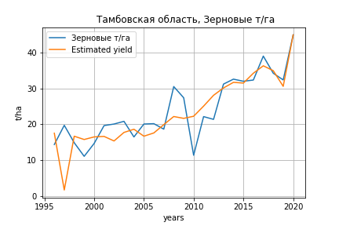
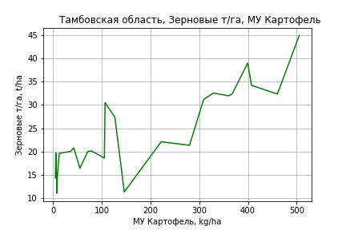
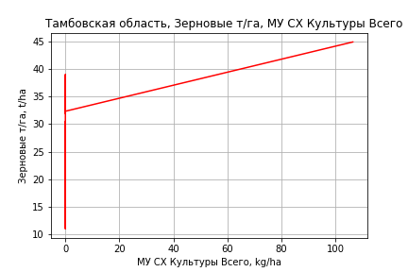
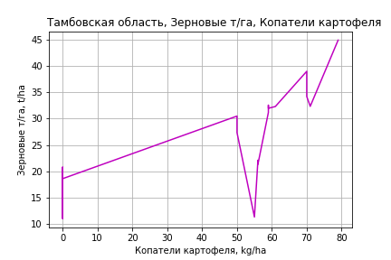
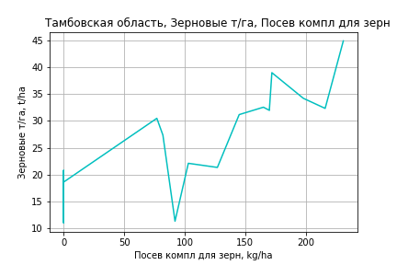
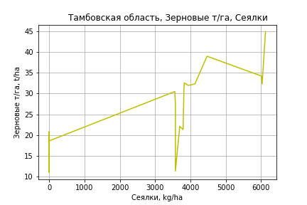
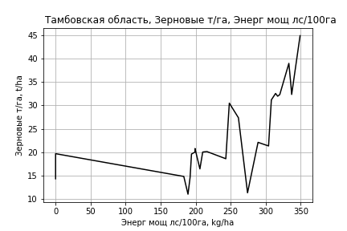
 | Тамбовская область
Зерновые т/га
Calculated on the basis of information in the (25) years: 1996.0-2020.0
 |  | Iteration 1 |  | Iteration 2 |  | Iteration 3 |  | Iteration 4 |  | Iteration 5 |  | Iteration 6 |  | Iteration 7 |  | Iteration 8 |  | Iteration 9 |  | Iteration 10 |  | Iteration 11
 |  | beta | P_value | beta | P_value | beta | P_value | beta | P_value | beta | P_value | beta | P_value | beta | P_value | beta | P_value | beta | P_value | beta | P_value | beta | P_value
Parameters | Variables
МУ ВСЕГО | C1 | -2.5515757881 | 0.10628924522
МУ Зерновые плюс зернобоб | C2 | 2.3095646081 | 0.11998063208 | 0.11424577482 | 0.85595608129 | 0.11424577482 | 0.85595608129 | -0.14168639035 | 0.69711625468
МУ Картофель | C3 | 0.1399979969 | 0.05746392155 | 0.10484096281 | 0.15120742186 | 0.10484096281 | 0.15120742186 | 0.093389082819 | 0.15966126114 | 0.084920418445 | 0.1576381721 | 0.078195343016 | 0.026934857143 | 0.070688353927 | 0.034586493543 | 0.070531370008 | 0.030432655196 | 0.075414216014 | 0.019734660437 | 0.055976096579 | 0.094365278959 | 0.04513066576 | 0.13837121165
МУ Овощи и бахчевые | C4 | -0.055273234118 | 0.51262749137 | 0.022710116963 | 0.76754318518 | 0.022710116963 | 0.76754318518 | 0.024170080603 | 0.74487404689 | 0.016127108889 | 0.81469987287 | 0.013549253937 | 0.83216059988 | -0.024153783882 | 0.61678153969
МУ Овощи | C5 | -0.52845593707 | 0.10457919389 | -0.013174987911 | 0.83949590578
МУ Подсолнечник | C6 | -0.26651553021 | 0.7612037619 | -0.47914884435 | 0.61424886496 | -0.47914884435 | 0.61424886496
МУ Сахарная свекла | C7 | 0.10827950634 | 0.23890433782 | 0.00071546979164 | 0.99172277258 | 0.00071546979163 | 0.99172277258 | 0.01176951947 | 0.85257530794 | -0.0060509357746 | 0.88639662845
МУ СХ Культуры Всего | C8 | -0.1113475685 | 0.10457919389 | -0.0027760173858 | 0.83949590578 | -0.065304554613 | 0.83949590578 | -0.038784945679 | 0.8996409588 | -0.018669501882 | 0.94913762822 | 0.0035544556793 | 0.9881227242 | 0.15928241411 | 0.33959543 | 0.090355654585 | 0.31290508878 | 0.07657427874 | 0.38363327086 | 0.077600616523 | 0.43107156331 | 0.1335843158 | 0.083893061819
Тракторы | C9 | 0.00062992190249 | 0.94101750122 | 0.0043474623018 | 0.63039593506 | 0.0043474623018 | 0.63039593506 | 0.0070988500146 | 0.31607568351 | 0.0070861919173 | 0.29982214369 | 0.0067516830155 | 0.27387424836 | 0.002062473709 | 0.50370737882 | 0.0010308507175 | 0.64282431714 | 0.0012539262288 | 0.57087749427 | -0.0017869407222 | 0.3797828753
Тракторы колесные | C10 | -0.00195610464 | 0.91839494385 | -0.012098079276 | 0.54503896142 | -0.012098079276 | 0.54503896142 | -0.015874741553 | 0.37947235092 | -0.013672375669 | 0.40697716181 | -0.012620593623 | 0.37325717201
Опрыскиватели | C11 | -0.11946186688 | 0.38687096747 | -0.066206785782 | 0.64690178508 | -0.066206785782 | 0.64690178508 | -0.027391316384 | 0.8162868764 | -0.041665689808 | 0.70073199652 | -0.048756637302 | 0.5999348189 | -0.085583845088 | 0.30820297666 | -0.078014424127 | 0.33155931239
Копатели картофеля | C12 | 0.31791466552 | 0.60272965063 | 0.76976576367 | 0.21415138781 | 0.76976576367 | 0.21415138781 | 0.59582965972 | 0.22255259339 | 0.53553056444 | 0.22810736096 | 0.55066666247 | 0.18587993511 | 0.73458749088 | 0.047229222392 | 0.71406785581 | 0.04570581823 | 0.55733018053 | 0.071607358775 | 0.27860288581 | 0.36415340082 | 0.029400033221 | 0.79790575932
Машины для мин удобр | C13 | 0.24746964806 | 0.31171839474 | 0.052596196528 | 0.81851208023 | 0.052596196528 | 0.81851208023 | -0.0099452514139 | 0.95748563085 | -0.0058932208792 | 0.97385984765 | -0.0049966381046 | 0.976972295 | -0.065434989636 | 0.68087581676 | -0.045864088678 | 0.76019960809 | -0.17469121429 | 0.027761420149
Посев компл для зерн | C14 | 0.19893997024 | 0.65351368013 | 0.24399575001 | 0.61344981165 | 0.24399575001 | 0.61344981165 | 0.18932523504 | 0.67681175794 | 0.22580436731 | 0.59938880777 | 0.256516754 | 0.47528421876 | 0.46611334942 | 0.097622066939 | 0.362294555 | 0.042537534412 | 0.27352878183 | 0.064683690408 | 0.017908968199 | 0.85979329476 | 0.021798698062 | 0.82867566137
Сеялки | C15 | -0.0039895504871 | 0.53474356131 | 0.0036954585037 | 0.46306580922 | 0.0036954585037 | 0.46306580922 | 0.0048677098893 | 0.26576507676 | 0.0041911325465 | 0.27578827051 | 0.0039395280262 | 0.22991298027 | 0.0039374489073 | 0.22651911478 | 0.0042770325676 | 0.17038439931 | 0.0041316296066 | 0.18296751756 | 0.00051509099481 | 0.86054927645 | 0.00018592900267 | 0.94871712776
Энерг мощ лс/100га | C16 | 0.037338851936 | 0.0018356714701 | 0.044524944325 | 0.00032259266222 | 0.044524944325 | 0.00032259266222 | 0.045839013281 | 9.729880008E-05 | 0.045323833819 | 5.0928144238E-05 | 0.044813845849 | 8.3261973317E-06 | 0.045772487207 | 3.6752215535E-06 | 0.045789929488 | 1.8942682851E-06 | 0.045133164472 | 1.489678564E-06 | 0.047409269871 | 2.2948076485E-06 | 0.048432361128 | 9.9099919716E-07

 | R2 |  | 0.98 |  | 0.974 |  | 0.974 |  | 0.973 |  | 0.973 |  | 0.973 |  | 0.971 |  | 0.97 |  | 0.969 |  | 0.958 |  | 0.956
 | R2 adj. |  | 0.95 |  | 0.94 |  | 0.94 |  | 0.944 |  | 0.947 |  | 0.951 |  | 0.952 |  | 0.954 |  | 0.954 |  | 0.941 |  | 0.942
 | F-statistic |  | 32.577755295 |  | 29.008376839 |  | 29.008376839 |  | 33.244094967 |  | 38.491395305 |  | 45.144866792 |  | 50.088923786 |  | 58.318444021 |  | 65.47246078 |  | 58.442760539 |  | 68.73264185
 | F value |  | 1.7715394742E-06 |  | 1.1945101145E-06 |  | 1.1945101145E-06 |  | 2.2570670492E-07 |  | 3.7631835645E-08 |  | 5.4185022407E-09 |  | 1.0969966357E-09 |  | 1.558885531E-10 |  | 2.9678567961E-11 |  | 4.3212187429E-11 |  | 7.2841867922E-12
 | P value |  | 3.2916972346E+18 |  | 4.5462516023E+18 |  | 9153.5475689 |  | 5068.0545011 |  | 5067.9669495 |  | 4503.7403454 |  | 2763.8928981 |  | 2624.9650407 |  | 2242.8682799 |  | 2016.3528191 |  | 338.65018482
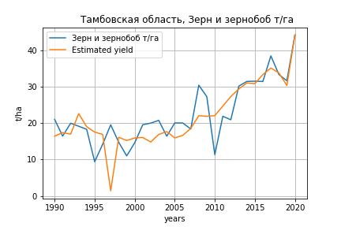
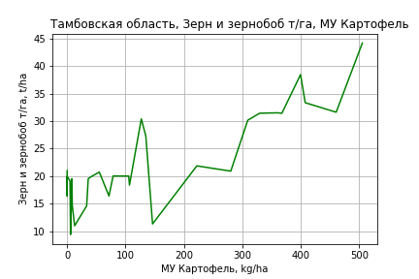
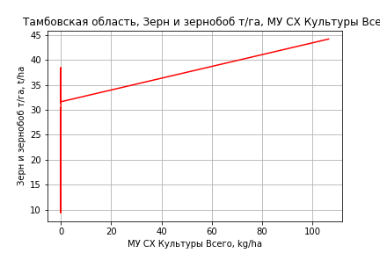
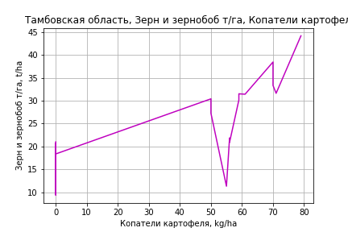
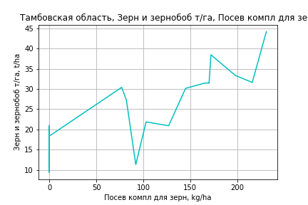
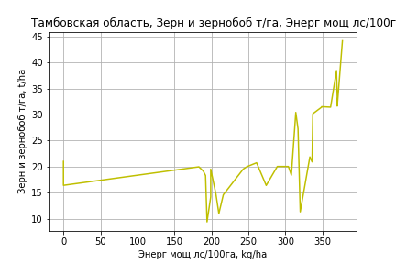
Зерн и зернобоб т/га
 |  | Iteration 1 |  | Iteration 2 |  | Iteration 3 |  | Iteration 4 |  | Iteration 5 |  | Iteration 6 |  | Iteration 7 |  | Iteration 8 |  | Iteration 9 |  | Iteration 10 |  | Iteration 11 |  | Iteration 12
 |  | beta | P_value | beta | P_value | beta | P_value | beta | P_value | beta | P_value | beta | P_value | beta | P_value | beta | P_value | beta | P_value | beta | P_value | beta | P_value | beta | P_value
Parameters | Variables
МУ ВСЕГО | C1 | -0.58771544061 | 0.56744504035
МУ Зерновые плюс зернобоб | C2 | 0.74989922055 | 0.4557704262 | 0.26518515219 | 0.61155824806 | 0.26518515219 | 0.61155824806 | -0.14809871687 | 0.65775070399
МУ Картофель | C3 | 0.09786126865 | 0.11675156155 | 0.097183476164 | 0.11125641113 | 0.097183476164 | 0.11125641113 | 0.074153977634 | 0.18399731242 | 0.064521144044 | 0.19635397433 | 0.059735774016 | 0.027366470187 | 0.054826383796 | 0.035621177086 | 0.054712335374 | 0.03284360789 | 0.058340859022 | 0.022830613656 | 0.045619292932 | 0.082643802181 | 0.038385618783 | 0.11684853623 | 0.038738507375 | 0.060105530125
МУ Овощи и бахчевые | C4 | 0.00074978314 | 0.99231415224 | 0.02047013948 | 0.76516163324 | 0.02047013948 | 0.76516163324 | 0.020982675945 | 0.75990832298 | 0.012330447177 | 0.84801141425 | 0.010481986045 | 0.86295432377 | -0.02503213947 | 0.58719188592
МУ Овощи | C5 | -0.12608744429 | 0.54589536558 | -0.011573192693 | 0.83941472427
МУ Подсолнечник | C6 | -0.74441267442 | 0.35801574077 | -0.80245400649 | 0.30887225903 | -0.80245400649 | 0.30887225903
МУ Сахарная свекла | C7 | 0.022639793409 | 0.77355870178 | -0.0055277745531 | 0.9268164115 | -0.0055277745531 | 0.9268164115 | 0.014582364866 | 0.79845293775 | -0.0043127974259 | 0.90771121245
МУ СХ Культуры Всего | C8 | -0.026567078455 | 0.54589536558 | -0.0024385133666 | 0.83941472427 | -0.057364925067 | 0.83941472427 | -0.0029118320987 | 0.99165820582 | 0.020253588644 | 0.93967082057 | 0.036344725286 | 0.870535767 | 0.17984689923 | 0.25412342839 | 0.10834448058 | 0.19264822751 | 0.095928686733 | 0.24390900646 | 0.089437542086 | 0.31332197837 | 0.13679003073 | 0.051829161792 | 0.13613452302 | 0.03628210682
Тракторы | C9 | 0.0012454114422 | 0.87773343991 | 0.0023497283741 | 0.76056855495 | 0.0023497283741 | 0.76056855495 | 0.0068301794145 | 0.29176436801 | 0.0067907571137 | 0.28366203057 | 0.0065487874353 | 0.26049515892 | 0.0021206769678 | 0.47096094289 | 0.0010511433649 | 0.62268196868 | 0.001302801403 | 0.54185930139 | -0.0015724153425 | 0.39646822173
Тракторы колесные | C10 | -0.0063986972886 | 0.72604665516 | -0.0093864704177 | 0.58500141473 | -0.0093864704177 | 0.58500141473 | -0.015010715326 | 0.36148116309 | -0.012629852613 | 0.40451288488 | -0.011876695111 | 0.37257962519
Опрыскиватели | C11 | -0.11332622867 | 0.38239536613 | -0.097054262461 | 0.43223609305 | -0.097054262461 | 0.43223609305 | -0.036633946943 | 0.73437293709 | -0.052065571614 | 0.60320543021 | -0.057154980901 | 0.51511387629 | -0.090870278848 | 0.25480731458 | -0.083004351487 | 0.28085043985
Копатели картофеля | C12 | 0.76275402121 | 0.18516107255 | 0.86438487143 | 0.10987943457 | 0.86438487143 | 0.10987943457 | 0.57506963471 | 0.20078213331 | 0.51083691751 | 0.21720552796 | 0.52172677062 | 0.18454559186 | 0.6999154148 | 0.042574958555 | 0.67876447849 | 0.043455038717 | 0.50676945297 | 0.080606291077 | 0.26564990079 | 0.34800583236 | 0.043976515422 | 0.67841984619 | 0.041748388494 | 0.54537052806
Машины для мин удобр | C13 | 0.16473958866 | 0.46074774416 | 0.11608370115 | 0.56434447005 | 0.11608370115 | 0.56434447005 | 0.011373484089 | 0.94765751023 | 0.016410667907 | 0.9226883912 | 0.017063307285 | 0.91747442464 | -0.042839908782 | 0.77530851548 | -0.022624670023 | 0.87421908964 | -0.15862383696 | 0.032698323788
Посев компл для зерн | C14 | 0.31746860895 | 0.45994056423 | 0.30241003127 | 0.47112795902 | 0.30241003127 | 0.47112795902 | 0.22777780398 | 0.58094981956 | 0.26857558777 | 0.49560989617 | 0.29058823978 | 0.38856075159 | 0.48378157956 | 0.068195414719 | 0.37609341802 | 0.024813403867 | 0.28398061016 | 0.04314483511 | 0.038661426993 | 0.64780095 | 0.035025039905 | 0.67677813919 | 0.033204939688 | 0.52666401612
Сеялки | C15 | -0.00011034864693 | 0.9844002566 | 0.0019988223644 | 0.63530907738 | 0.0019988223644 | 0.63530907738 | 0.003813959612 | 0.32515541118 | 0.0030550304562 | 0.36639535512 | 0.0028744038617 | 0.32502350466 | 0.0030044415915 | 0.30108293149 | 0.0033593489708 | 0.22912431648 | 0.0031040553267 | 0.26534389165 | 8.5334838869E-05 | 0.97378700382 | -7.2401170673E-05 | 0.97757866105
Энерг мощ лс/100га | C16 | 0.044201197778 | 6.9743756862E-07 | 0.044963026833 | 1.9190672568E-07 | 0.044963026833 | 1.9190672568E-07 | 0.045487658941 | 1.0323417477E-07 | 0.045242873847 | 4.9165563703E-08 | 0.045009167552 | 6.5094112746E-09 | 0.045549052067 | 2.7120403898E-09 | 0.045560022454 | 1.2735883767E-09 | 0.045140238029 | 9.8651061061E-10 | 0.046428345805 | 1.4986025464E-09 | 0.047029867169 | 5.8052217309E-10 | 0.046990442787 | 1.0829665591E-10

 | R2 |  | 0.97 |  | 0.969 |  | 0.969 |  | 0.967 |  | 0.967 |  | 0.967 |  | 0.965 |  | 0.965 |  | 0.963 |  | 0.955 |  | 0.953 |  | 0.953
 | R2 adj. |  | 0.941 |  | 0.944 |  | 0.944 |  | 0.943 |  | 0.946 |  | 0.948 |  | 0.949 |  | 0.951 |  | 0.95 |  | 0.941 |  | 0.942 |  | 0.944
 | F-statistic |  | 34.259925781 |  | 38.162261729 |  | 38.162261729 |  | 40.785776043 |  | 46.101713455 |  | 52.900018196 |  | 58.575634979 |  | 67.175378232 |  | 74.697483461 |  | 72.113978352 |  | 84.872920344 |  | 105.91782287
 | F value |  | 2.5696345428E-09 |  | 4.7342228653E-10 |  | 4.7342228653E-10 |  | 1.2054484266E-10 |  | 1.8898513848E-11 |  | 2.5197272376E-12 |  | 4.7313994843E-13 |  | 6.4304704641E-14 |  | 1.2822364708E-14 |  | 1.4438545522E-14 |  | 2.1368394129E-15 |  | 1.9535936398E-16
 | P value |  | 2.4477204009E+19 |  | 5.7849094308E+18 |  | 8314.5460428 |  | 4975.6417105 |  | 4975.5609866 |  | 4480.3699723 |  | 2762.4200795 |  | 2618.6116233 |  | 2210.8827804 |  | 1995.929455 |  | 323.11643133 |  | 25.56188219

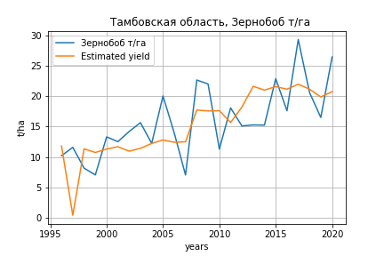
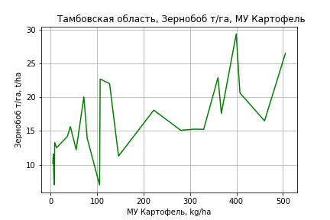
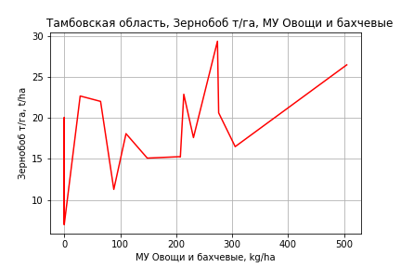
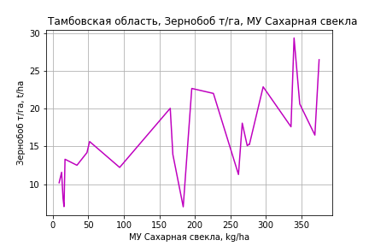
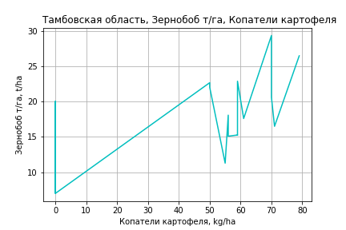
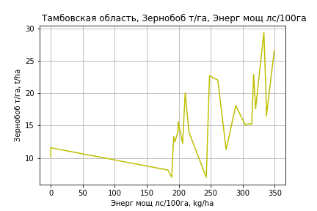
Зернобоб т/га
Calculated on the basis of information in the (25) years: 1996.0-2020.0
 |  | Iteration 1 |  | Iteration 2 |  | Iteration 3 |  | Iteration 4 |  | Iteration 5 |  | Iteration 6 |  | Iteration 7 |  | Iteration 8 |  | Iteration 9 |  | Iteration 10 |  | Iteration 11 |  | Iteration 12
 |  | beta | P_value | beta | P_value | beta | P_value | beta | P_value | beta | P_value | beta | P_value | beta | P_value | beta | P_value | beta | P_value | beta | P_value | beta | P_value | beta | P_value
Parameters | Variables
МУ ВСЕГО | C1 | -3.0380310607 | 0.016101285521
МУ Зерновые плюс зернобоб | C2 | 2.0424553874 | 0.066841468338 | -0.5713987002 | 0.30497928961
МУ Картофель | C3 | 0.087231071789 | 0.09740880729 | 0.045371385673 | 0.45594178957 | 0.049689240858 | 0.4158346187 | 0.049689240858 | 0.4158346187 | 0.027198344502 | 0.60938269642 | 0.025189402193 | 0.53700771081 | 0.021744468694 | 0.61287750688 | 0.034006690561 | 0.41558994881 | 0.037330003888 | 0.3549669966 | 0.021604590661 | 0.56971158544 | 0.0036531175926 | 0.90130018094 | 0.0045099991604 | 0.87364384832
МУ Овощи и бахчевые | C4 | -0.047009657245 | 0.44807839373 | 0.045841138686 | 0.4936629871 | 0.03219997879 | 0.62348957176 | 0.03219997879 | 0.62348957176 | 0.021212028383 | 0.73710684832 | 0.017731785402 | 0.53696220949 | 0.019786918998 | 0.51440576733 | 0.01381226633 | 0.64302275682 | 0.012515360871 | 0.66584814746 | 0.027461798779 | 0.30055052567 | 0.024111907606 | 0.34955906794 | 0.022329729476 | 0.33663787985
МУ Овощи | C5 | -0.62569617915 | 0.016099987339 | -0.012177452472 | 0.8284576381 | -0.014048762763 | 0.80344715976
МУ Подсолнечник | C6 | 0.53941233083 | 0.40757082002 | 0.2862406963 | 0.72660501162 | -0.40287333623 | 0.41686622506 | -0.40287333623 | 0.41686622506
МУ Сахарная свекла | C7 | 0.20384611136 | 0.0091048122434 | 0.075775103011 | 0.21981596473 | 0.034305276955 | 0.45015801251 | 0.034305276955 | 0.45015801251 | 0.016534289404 | 0.6713830797 | 0.017824650235 | 0.57568077776 | 0.021306979519 | 0.52646219569 | 0.013906053177 | 0.67230832746 | 0.011337501475 | 0.72045006274 | 0.013089046366 | 0.68224903906 | 0.016896234197 | 0.58912349922 | 0.015132288385 | 0.6018655902
МУ СХ Культуры Всего | C8 | -0.1318364376 | 0.016099987339 | -0.0025658330775 | 0.8284576381 | -0.0029601248928 | 0.80344715976 | -0.069635600524 | 0.80344715976 | -0.016786707401 | 0.95013994413
Тракторы | C9 | 0.003393936525 | 0.58842879007 | 0.0078202221385 | 0.32486587751 | 0.0038449998942 | 0.57503660712 | 0.0038449998942 | 0.57503660712 | 0.0061391704621 | 0.32635339307 | 0.0059608287875 | 0.26524230492 | -0.0020844696236 | 0.30033746755
Тракторы колесные | C10 | -0.012049241901 | 0.39686348875 | -0.024124773463 | 0.17727665981 | -0.015532828876 | 0.3147158811 | -0.015532828876 | 0.3147158811 | -0.015363377 | 0.31291682877 | -0.014630339531 | 0.11570290012
Опрыскиватели | C11 | -0.030772801674 | 0.7564888685 | 0.032635305295 | 0.79312085369 | -0.043672594366 | 0.66769489979 | -0.043672594366 | 0.66769489979 | -0.032715773757 | 0.74196108246 | -0.036403270222 | 0.63651744662 | -0.05915843997 | 0.4626299574 | -0.038429258489 | 0.62190846516
Копатели картофеля | C12 | -0.18546297051 | 0.67718808174 | 0.35253306997 | 0.4990766066 | 0.51616128916 | 0.30723401215 | 0.51616128916 | 0.30723401215 | 0.27833295397 | 0.48622247212 | 0.28810255547 | 0.41623972376 | 0.52929283175 | 0.13034746668 | 0.42235220832 | 0.20116828778 | 0.34690852669 | 0.22068677452 | 0.045938102203 | 0.63943163646 | 0.057644102151 | 0.54800981939 | 0.046051651962 | 0.51246629217
Машины для мин удобр | C13 | 0.30864233398 | 0.099217364364 | 0.076616461407 | 0.69945517677 | 0.1723784019 | 0.33802866564 | 0.1723784019 | 0.33802866564 | 0.12594704358 | 0.45032913213 | 0.12297683285 | 0.42410170969 | 0.07968373963 | 0.6163593526 | -0.011439923815 | 0.93157556725 | -0.069900262023 | 0.25526516283
Посев компл для зерн | C14 | -0.19331086068 | 0.55240823931 | -0.13966524331 | 0.73697517817 | -0.0086913537528 | 0.9825531727 | -0.0086913537528 | 0.9825531727 | 0.00074487765155 | 0.99848442844 | 0.02247329476 | 0.89783733795 | 0.056298172221 | 0.75969058044 | 0.10839036741 | 0.5441423152 | 0.058984708997 | 0.68194242085 | -0.070321245417 | 0.44539819925
Сеялки | C15 | -0.0065365111389 | 0.18028064442 | 0.0026136368303 | 0.54631559574 | -4.3169479034E-05 | 0.99013105395 | -4.3169479034E-05 | 0.99013105395 | -8.5100317743E-05 | 0.9802904119 | -0.00017713332329 | 0.95288061171 | 0.00090920958335 | 0.76905234524 | 0.0024417316837 | 0.37873434844 | 0.0022231492011 | 0.40489205548 | 0.0011680085462 | 0.64193718841 | -0.00029606399213 | 0.85416840933
Энерг мощ лс/100га | C16 | 0.025180865682 | 0.003102327369 | 0.033736979118 | 0.00088704798088 | 0.031107811466 | 0.00091080471611 | 0.031107811466 | 0.00091080471611 | 0.031430250159 | 0.00062724877408 | 0.031403107064 | 0.0003779786752 | 0.030790940083 | 0.00062034039836 | 0.030352389396 | 0.0006309155795 | 0.030592427848 | 0.00041275678298 | 0.031732666827 | 0.00025708956472 | 0.032782680792 | 0.00011823668645 | 0.033061471592 | 5.3277499207E-05

 | R2 |  | 0.975 |  | 0.955 |  | 0.95 |  | 0.95 |  | 0.947 |  | 0.947 |  | 0.937 |  | 0.932 |  | 0.931 |  | 0.925 |  | 0.923 |  | 0.922
 | R2 adj. |  | 0.939 |  | 0.898 |  | 0.896 |  | 0.896 |  | 0.899 |  | 0.906 |  | 0.895 |  | 0.894 |  | 0.898 |  | 0.896 |  | 0.898 |  | 0.903
 | F-statistic |  | 26.51484211 |  | 16.669071323 |  | 17.630584439 |  | 17.630584439 |  | 19.47985238 |  | 22.877871263 |  | 22.201559127 |  | 24.311394879 |  | 28.574515976 |  | 31.776728346 |  | 37.748716513 |  | 47.588331147
 | F value |  | 4.7302945997E-06 |  | 2.0519037663E-05 |  | 7.8822254744E-06 |  | 7.8822254744E-06 |  | 2.3685129472E-06 |  | 4.7364638994E-07 |  | 3.3035773296E-07 |  | 1.0902332545E-07 |  | 2.1885564003E-08 |  | 7.0409574239E-09 |  | 1.4475117823E-09 |  | 1.9966404152E-10
 | P value |  | 3.2916972346E+18 |  | 4.5462516023E+18 |  | 1.0791876393E+18 |  | 5796.0904474 |  | 5067.9669495 |  | 3565.9728717 |  | 2717.0621454 |  | 1084.1265421 |  | 910.23414354 |  | 300.76646374 |  | 284.49862077 |  | 28.683437678
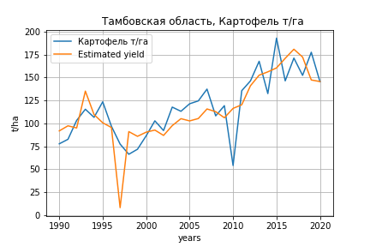
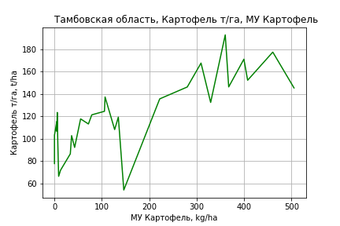
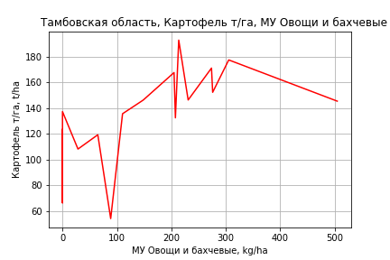
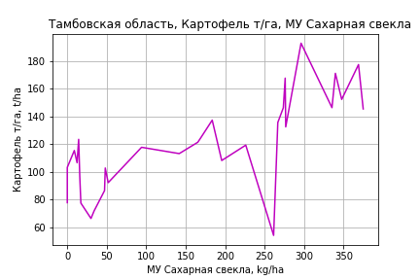
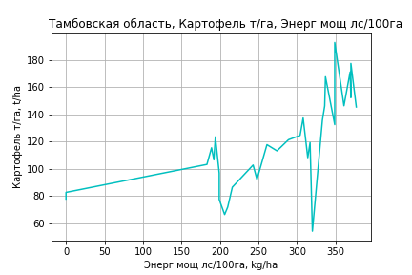
Картофель т/га
 |  | Iteration 1 |  | Iteration 2 |  | Iteration 3 |  | Iteration 4 |  | Iteration 5 |  | Iteration 6 |  | Iteration 7 |  | Iteration 8 |  | Iteration 9 |  | Iteration 10 |  | Iteration 11 |  | Iteration 12 |  | Iteration 13
 |  | beta | P_value | beta | P_value | beta | P_value | beta | P_value | beta | P_value | beta | P_value | beta | P_value | beta | P_value | beta | P_value | beta | P_value | beta | P_value | beta | P_value | beta | P_value
Parameters | Variables
МУ ВСЕГО | C1 | 0.8623052823 | 0.83872270408 | 0.55859598714 | 0.79862563879 | 0.55859598714 | 0.79862563879 | -1.8481880117 | 0.22827930094
МУ Зерновые плюс зернобоб | C2 | -0.34981643774 | 0.93245225454
МУ Картофель | C3 | 0.2932178655 | 0.24769882852 | 0.29419515059 | 0.23115096853 | 0.29419515059 | 0.23115096853 | 0.16041146479 | 0.4883617658 | 0.04778328925 | 0.82327687691 | 0.023146323834 | 0.89226034846 | 0.015776974325 | 0.92600671778 | 0.051110171063 | 0.75301379225 | 0.11148234645 | 0.53044308614 | 0.069904181684 | 0.67736687878 | 0.082853238111 | 0.61543326934 | 0.19425025839 | 0.10795443711 | 0.18928395523 | 0.10918858461
МУ Овощи и бахчевые | C4 | 0.27965876066 | 0.39121489129 | 0.26702083968 | 0.3417620364 | 0.26702083968 | 0.3417620364 | 0.17643755131 | 0.52950527184 | 0.14402529857 | 0.61030525521 | 0.093888254785 | 0.46487895792 | 0.098565458985 | 0.44062189761 | 0.080885984645 | 0.51533046442 | 0.057054134635 | 0.6756855817 | 0.10351041568 | 0.39963688442 | 0.096744625098 | 0.42341966608 | 0.076626244727 | 0.51829205782 | 0.048007473488 | 0.60951658638
МУ Овощи | C5 | 0.0019374443842 | 0.99820153675 | -0.05751681833 | 0.90498125109
МУ Подсолнечник | C6 | -4.4250783492 | 0.1931469985 | -4.5090448902 | 0.15320881133 | -4.5090448902 | 0.15320881133
МУ Сахарная свекла | C7 | 0.3417174351 | 0.30197777488 | 0.34823212995 | 0.26496655833 | 0.34823212995 | 0.26496655833 | 0.54321105483 | 0.069727961544 | 0.25273815103 | 0.13244428008 | 0.26972408629 | 0.057998668127 | 0.2766691531 | 0.050514861906 | 0.25243859955 | 0.062571506427 | 0.20549871054 | 0.15713290698 | 0.21276813412 | 0.13941272756 | 0.1867217518 | 0.16891191213 | 0.10955495188 | 0.30941536802 | 0.08667196048 | 0.33687427072
МУ СХ Культуры Всего | C8 | 0.000408226507 | 0.99820153675 | -0.012119000696 | 0.90498125109 | -0.2850940152 | 0.90498125109 | -2.2861003347 | 0.26812481113 | -0.23561102139 | 0.84074216975
Тракторы | C9 | -0.0062216226382 | 0.85279369942 | -0.0074393998196 | 0.80010501428 | -0.0074393998196 | 0.80010501428 | 0.011829906272 | 0.66378808359 | 0.015890983376 | 0.56243754372 | 0.013440458886 | 0.57432430819 | -0.006601672763 | 0.43812796444
Тракторы колесные | C10 | -0.05077514241 | 0.50417848854 | -0.04777907923 | 0.46354037389 | -0.04777907923 | 0.46354037389 | -0.062026392694 | 0.35345789998 | -0.046685477355 | 0.48052086333 | -0.036439437352 | 0.37296085041
Опрыскиватели | C11 | -0.86437705231 | 0.11753867562 | -0.88560118902 | 0.064000643552 | -0.88560118902 | 0.064000643552 | -0.65301787841 | 0.1490899753 | -0.75672678807 | 0.095499788094 | -0.80718254519 | 0.029620488868 | -0.86316359915 | 0.018406022565 | -0.79795828364 | 0.022332446184
Копатели картофеля | C12 | 4.3944286071 | 0.072011739329 | 4.365369461 | 0.062443707993 | 4.365369461 | 0.062443707993 | 2.3159930165 | 0.2058577474 | 1.8679104356 | 0.29991651854 | 2.010029559 | 0.21480028576 | 2.609602427 | 0.080010074173 | 2.2580216052 | 0.1050021044 | 0.67679646469 | 0.60545814104 | -0.29523123314 | 0.52012002986
Машины для мин удобр | C13 | 1.8569395728 | 0.056341802495 | 1.8983358142 | 0.020252776385 | 1.8983358142 | 0.020252776385 | 1.5475388877 | 0.047325514195 | 1.4257554771 | 0.065963450835 | 1.3789577383 | 0.055090396602 | 1.2701154621 | 0.069350909757 | 0.9859386961 | 0.088403572269 | -0.22372991079 | 0.42970507496
Посев компл для зерн | C14 | 0.96270725455 | 0.58692394958 | 0.99228377837 | 0.55587749611 | 0.99228377837 | 0.55587749611 | 0.71588731793 | 0.67804062802 | 1.0973569031 | 0.52461750843 | 1.4005405216 | 0.090476889035 | 1.4835617 | 0.070609259335 | 1.650717148 | 0.03695392664 | 0.62729780055 | 0.36565347136 | 0.1869305647 | 0.64400376042 | 0.22027293244 | 0.57875729565 | -0.093409857691 | 0.68254243998
Сеялки | C15 | -0.00088021419029 | 0.96995753898 | -0.0024362000824 | 0.86216248118 | -0.0024362000824 | 0.86216248118 | -0.0025129768663 | 0.86234161999 | -0.0037602700919 | 0.79760923303 | -0.0048845010187 | 0.71191742168 | -0.0021507403972 | 0.86650810934 | 0.0025171356125 | 0.8223630976 | -0.0023693587677 | 0.84564347841 | -0.0053169483787 | 0.64446823152 | -0.0093054978536 | 0.33600333681
Энерг мощ лс/100га | C16 | 0.25574292274 | 7.3596804196E-09 | 0.25520755739 | 1.4467804168E-09 | 0.25520755739 | 1.4467804168E-09 | 0.25452513827 | 1.3059347034E-09 | 0.25436541046 | 9.0160328854E-10 | 0.25415302396 | 3.2553306207E-10 | 0.25335730803 | 1.756110754E-10 | 0.25272057927 | 8.7458933435E-11 | 0.25535104041 | 2.7586005997E-10 | 0.25775048004 | 1.0497199958E-10 | 0.25901934292 | 4.2975900274E-11 | 0.25967006198 | 2.4615681745E-11 | 0.26305800015 | 1.8560135778E-12

 | R2 |  | 0.98 |  | 0.98 |  | 0.98 |  | 0.978 |  | 0.976 |  | 0.976 |  | 0.975 |  | 0.974 |  | 0.967 |  | 0.966 |  | 0.965 |  | 0.964 |  | 0.964
 | R2 adj. |  | 0.962 |  | 0.964 |  | 0.964 |  | 0.962 |  | 0.961 |  | 0.962 |  | 0.963 |  | 0.963 |  | 0.955 |  | 0.956 |  | 0.957 |  | 0.957 |  | 0.958
 | F-statistic |  | 53.184638997 |  | 60.516409242 |  | 60.516409242 |  | 60.824770048 |  | 63.895056568 |  | 73.208440455 |  | 81.100536621 |  | 91.604835857 |  | 83.911966483 |  | 97.240563882 |  | 116.04019437 |  | 139.25762249 |  | 179.54128294
 | F value |  | 8.8387138983E-11 |  | 1.1018209563E-11 |  | 1.1018209563E-11 |  | 3.8441591777E-12 |  | 9.6896724838E-13 |  | 1.1140708016E-13 |  | 1.780677221E-14 |  | 2.4236044357E-15 |  | 3.5665777915E-15 |  | 4.7298613093E-16 |  | 5.1355120927E-17 |  | 6.549233088E-18 |  | 4.94841495E-19
 | P value |  | 2.4477204009E+19 |  | 4.8193643169E+18 |  | 9167.8050756 |  | 5600.2156607 |  | 4975.5609866 |  | 3552.4273814 |  | 2707.7986584 |  | 1078.3482519 |  | 900.84299318 |  | 291.28229018 |  | 258.88822101 |  | 20.864473708 |  | 12.912610448
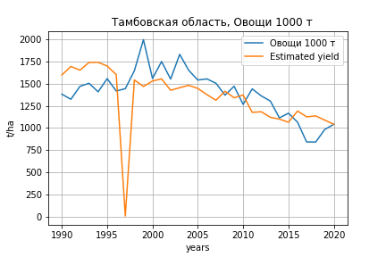
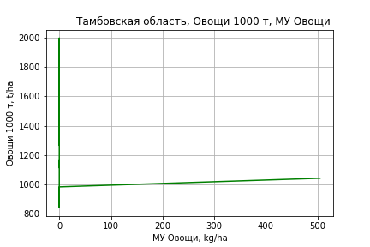
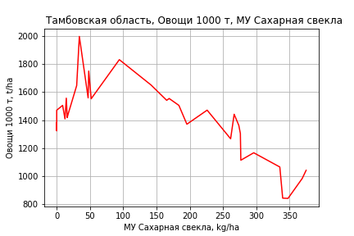
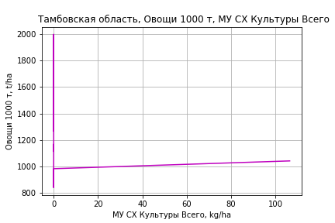
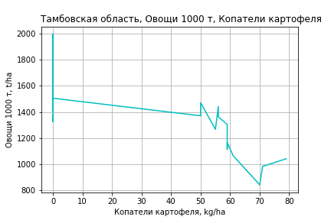
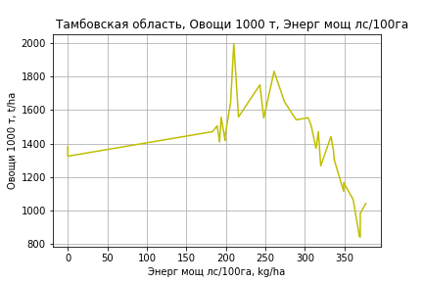
Овощи 1000 т
 |  | Iteration 1 |  | Iteration 2 |  | Iteration 3 |  | Iteration 4 |  | Iteration 5 |  | Iteration 6 |  | Iteration 7 |  | Iteration 8 |  | Iteration 9 |  | Iteration 10 |  | Iteration 11 |  | Iteration 12
 |  | beta | P_value | beta | P_value | beta | P_value | beta | P_value | beta | P_value | beta | P_value | beta | P_value | beta | P_value | beta | P_value | beta | P_value | beta | P_value | beta | P_value
Parameters | Variables
МУ ВСЕГО | C1 | -17.608496035 | 0.81419040869
МУ Зерновые плюс зернобоб | C2 | 52.405398389 | 0.47618485945 | 37.882918357 | 0.32277254935 | 37.879918012 | 0.30021206038 | -4.2474327381 | 0.85495172811
МУ Картофель | C3 | 2.8987312954 | 0.51187671902 | 2.8784240081 | 0.50222318773 | 2.8790180639 | 0.46468225283 | 0.51265012439 | 0.88959967896 | 0.2888357044 | 0.93222885785 | 0.35721359876 | 0.91032736768 | 0.89920912425 | 0.75920730176 | 0.93110614644 | 0.74481191564 | -0.24121122553 | 0.90244307913
МУ Овощи и бахчевые | C4 | -0.59294834582 | 0.91714392976 | -0.002108302471 | 0.99966131778
МУ Овощи | C5 | -2.3765150528 | 0.87577745317 | 1.0544374215 | 0.79926224655 | 1.0529071349 | 0.59654602338 | 2.2126867513 | 0.24862737433 | 2.1622535633 | 0.24219536612 | 2.1233386728 | 0.21645020256 | 1.840176863 | 0.24601260059 | 1.7767072643 | 0.23168944546 | 1.9652367074 | 0.17013164358 | 1.8348290988 | 0.049559251727 | 1.9041897891 | 0.027319682574 | 1.5609767773 | 0.03892671451
МУ Подсолнечник | C6 | -80.198228016 | 0.18278762035 | -81.937199795 | 0.15827283228 | -81.937026521 | 0.14621994656
МУ Сахарная свекла | C7 | 0.37976027847 | 0.94737583581 | -0.46416600711 | 0.91537114499 | -0.46406819043 | 0.91275375584 | 1.5870188281 | 0.70200743126 | 1.009525074 | 0.69943706537 | 0.95997825334 | 0.69563956848 | 0.56945544846 | 0.80311153186 | 0.50576677296 | 0.81728126115 | 1.0868063619 | 0.57089036299 | 0.90879334374 | 0.45786820236 | 0.77222935302 | 0.45090724485 | 0.320598497 | 0.71701931168
МУ СХ Культуры Всего | C8 | -0.50074027762 | 0.87577745317 | 0.22217376093 | 0.79926224655 | 0.22185132404 | 0.59654602338 | 0.46622106467 | 0.24862737433 | 0.4555946104 | 0.24219536612 | 0.44739510286 | 0.21645020256 | 0.38773189009 | 0.24601260059 | 0.37435861714 | 0.23168944546 | 0.41408244955 | 0.17013164358 | 0.38660509692 | 0.049559251727 | 0.40121964408 | 0.027319682574 | 0.32890342685 | 0.03892671451
Тракторы | C9 | -0.52576705802 | 0.38075571412 | -0.49268070538 | 0.38345146351 | -0.4926126227 | 0.34932451428 | -0.036788512242 | 0.93265948897 | -0.029425368812 | 0.94449099292
Тракторы колесные | C10 | 0.73120041352 | 0.58550970652 | 0.64168397808 | 0.60679764535 | 0.64133080466 | 0.47693255914 | 0.07578712401 | 0.92799157935 | 0.10499908721 | 0.89592720989 | 0.053541884177 | 0.86080627485 | 0.038157079476 | 0.89826212971 | 0.0068020477721 | 0.97202808631 | -0.0087069871617 | 0.96331967967 | -0.026197523651 | 0.82996172928
Опрыскиватели | C11 | -9.4670515135 | 0.32067941617 | -8.9795284155 | 0.31948108866 | -8.9778250977 | 0.25238239473 | -2.8503831183 | 0.67294762873 | -3.1153837885 | 0.62819408904 | -2.965691414 | 0.61595353671
Копатели картофеля | C12 | 40.507377506 | 0.33014521251 | 43.552331407 | 0.25769849268 | 43.548090991 | 0.22747014856 | 14.11038574 | 0.64282450681 | 11.571638672 | 0.66072861978 | 10.641747325 | 0.63110761345 | 5.5864277457 | 0.77290324318 | 4.7276141688 | 0.79237877693 | 6.9183693705 | 0.68944087369 | 8.4914387538 | 0.45666936074 | 6.4882045415 | 0.3109452518 | 2.1023629308 | 0.60402940078
Машины для мин удобр | C13 | 15.417444491 | 0.34836461019 | 13.959669277 | 0.34367311971 | 13.961649204 | 0.30388078707 | 3.2201801415 | 0.78270217869 | 3.6337136444 | 0.74496147727 | 3.6094289523 | 0.74032812525 | -0.86523924651 | 0.88816094734
Посев компл для зерн | C14 | 9.9532538702 | 0.74995294406 | 9.5020850102 | 0.7535303383 | 9.4911498518 | 0.53820101295 | 2.1416536311 | 0.88657497833 | 2.0163982763 | 0.89031951525 | 1.8159015588 | 0.89667425913 | -2.5406734295 | 0.81385815114 | -3.7339274443 | 0.5677385656
Сеялки | C15 | -0.22087682698 | 0.59463548996 | -0.1576841204 | 0.60641113923 | -0.15764506967 | 0.5781004314 | 0.026735411512 | 0.91883590629 | 0.0080091434966 | 0.97286639808 | 0.0087927615545 | 0.96942839481 | 0.014048140339 | 0.95025522424 | 0.0030277628288 | 0.98829899385 | -0.087879139994 | 0.50227482011 | -0.082055969871 | 0.49231881393 | -0.093648189706 | 0.3715747979
Энерг мощ лс/100га | C16 | 4.3696711817 | 1.1942179555E-08 | 4.392496282 | 2.5626276361E-09 | 4.3925050636 | 8.3707685977E-10 | 4.4458590491 | 5.838449133E-10 | 4.4393324645 | 1.9677653576E-10 | 4.4402726619 | 6.7473032424E-11 | 4.4495113331 | 2.4776118927E-11 | 4.4570813266 | 6.7555123409E-12 | 4.4822920224 | 2.0483286008E-12 | 4.4884735397 | 5.4302504396E-13 | 4.5103968937 | 5.5013675287E-14 | 4.5804319711 | 8.3485207668E-15

 | R2 |  | 0.954 |  | 0.954 |  | 0.954 |  | 0.948 |  | 0.948 |  | 0.948 |  | 0.947 |  | 0.947 |  | 0.947 |  | 0.947 |  | 0.946 |  | 0.945
 | R2 adj. |  | 0.911 |  | 0.916 |  | 0.921 |  | 0.915 |  | 0.919 |  | 0.923 |  | 0.926 |  | 0.929 |  | 0.931 |  | 0.934 |  | 0.936 |  | 0.937
 | F-statistic |  | 22.213181928 |  | 25.193103783 |  | 28.726977741 |  | 28.939072938 |  | 33.168240069 |  | 38.299275781 |  | 44.007734124 |  | 51.708876733 |  | 60.727789751 |  | 73.751311641 |  | 91.858803827 |  | 115.35716376
 | F value |  | 6.5821554297E-08 |  | 1.2990055722E-08 |  | 2.3353831861E-09 |  | 1.1997441125E-09 |  | 2.037426677E-10 |  | 3.1699973721E-11 |  | 5.1979807118E-12 |  | 6.9801023771E-13 |  | 1.0057536061E-13 |  | 1.1180425467E-14 |  | 1.1227114965E-15 |  | 1.4555125824E-16
 | P value |  | 2.4477204009E+19 |  | 5.7849094308E+18 |  | 2.6239446856E+19 |  | 8.8794271225E+17 |  | 4.0329347327E+17 |  | 1.4199822605E+18 |  | 8.2718942482E+17 |  | 1.2826439586E+18 |  | 3.7557167867E+18 |  | 3.5622718893E+18 |  | 1.4234733693E+17 |  | 6.4037053631E+16

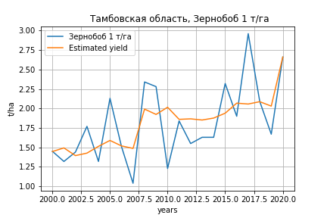
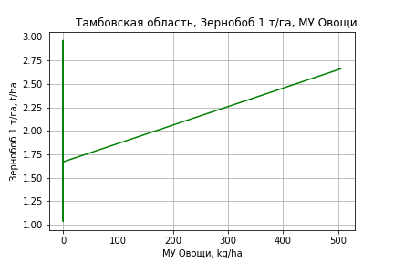
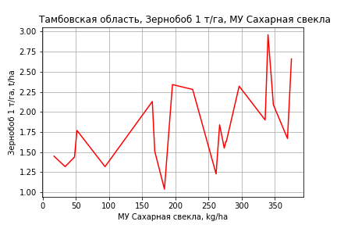
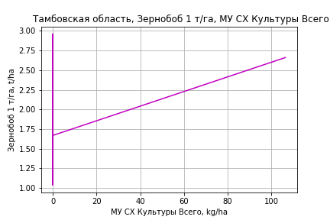
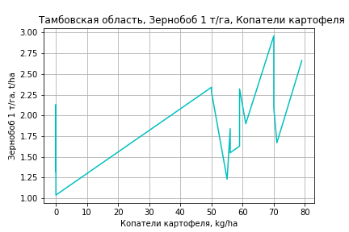
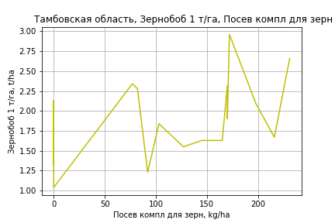
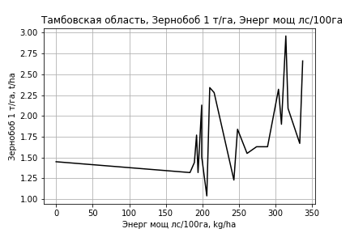
Зернобоб 1 т/га
Calculated on the basis of information in the (21) years: 2000.0-2020.0
 |  | Iteration 1 |  | Iteration 2 |  | Iteration 3 |  | Iteration 4 |  | Iteration 5 |  | Iteration 6 |  | Iteration 7 |  | Iteration 8 |  | Iteration 9 |  | Iteration 10 |  | Iteration 11
 |  | beta | P_value | beta | P_value | beta | P_value | beta | P_value | beta | P_value | beta | P_value | beta | P_value | beta | P_value | beta | P_value | beta | P_value | beta | P_value
Parameters | Variables
МУ ВСЕГО | C1 | -0.20363832064 | 0.079061567814
МУ Зерновые плюс зернобоб | C2 | 0.10758639239 | 0.29564961474 | -0.075733590571 | 0.12874209457
МУ Картофель | C3 | 0.00509213213 | 0.27749740743 | 0.0018602525604 | 0.71363191374 | 0.0025027636105 | 0.65630559242 | 0.0016392028157 | 0.72777347963 | -0.00087170983069 | 0.82870160245
МУ Овощи и бахчевые | C4 | -0.0025802211275 | 0.63520178305 | 0.0037092701377 | 0.49563135015 | 0.0019213781856 | 0.74224724443 | 0.0015065740856 | 0.78011012859 | -0.0022876497576 | 0.5650753474 | -0.002341200821 | 0.53633054077
МУ Овощи | C5 | -0.040763035657 | 0.086275332474 | 0.00055336181834 | 0.9040156529 | 0.0002882742109 | 0.95486687078 | 0.00070197321398 | 0.88077098089 | 0.0045154579005 | 0.13780995562 | 0.0042640233244 | 0.10927286636 | 0.0029151949701 | 0.032156581862 | 0.0030192962177 | 0.0098889000024 | 0.0027726133415 | 0.015685445214 | 0.0030256257487 | 0.0070114651856 | 0.0027647965468 | 0.010456642865
МУ Подсолнечник | C6 | 0.081442971403 | 0.18268938876 | 0.078218271141 | 0.2751520246 | -0.014711621655 | 0.73848231077
МУ Сахарная свекла | C7 | 0.015685807171 | 0.0336512978 | 0.0068414078314 | 0.19441800487 | 0.001827925368 | 0.67588093498 | 0.0011656652116 | 0.75113587774 | 0.0029063811672 | 0.38264871636 | 0.0023917340956 | 0.2757972584 | 0.0024505701048 | 0.25093874393 | 0.0024757052926 | 0.22628171122 | 0.0022391289201 | 0.27987759833 | 0.0015822812364 | 0.40862566649 | 0.0017512358878 | 0.36444866921
МУ СХ Культуры Всего | C8 | -0.0085889183692 | 0.086275332474 | 0.00011659532735 | 0.9040156529 | 6.074041409E-05 | 0.95486687078 | 0.00014790828345 | 0.88077098089 | 0.00095142323633 | 0.13780995562 | 0.00089844506592 | 0.10927286636 | 0.00061424207556 | 0.032156581862 | 0.00063617658322 | 0.0098889000024 | 0.0005841996131 | 0.015685445214 | 0.0006375102382 | 0.0070114651856 | 0.00058255258631 | 0.010456642865
Тракторы | C9 | 0.00063589251275 | 0.27743205926 | 0.0010121966037 | 0.14295086222 | 0.00047179620058 | 0.44577479594 | 0.00055407730295 | 0.30647425789 | 7.8531707125E-05 | 0.7560557162 | 7.0856493372E-05 | 0.76646730161 | -2.8917316135E-05 | 0.86630410957
Тракторы колесные | C10 | -0.0015516478846 | 0.24211776666 | -0.002491665692 | 0.10900362984 | -0.0013348561338 | 0.3401872298 | -0.001324278166 | 0.31694603465
Опрыскиватели | C11 | 0.0005230791326 | 0.95297786303 | 0.0060422806576 | 0.56096423724 | -0.004244303065 | 0.64297358306 | -0.0038729103194 | 0.65217045351 | -0.0088733178265 | 0.22612636614 | -0.0083823025818 | 0.20531311054 | -0.0076563100683 | 0.22380235983 | -0.0075357601417 | 0.20907681291
Копатели картофеля | C12 | -0.016972403057 | 0.65605672929 | 0.012369168621 | 0.77124398985 | 0.036205634348 | 0.42406244338 | 0.027460919097 | 0.4269466307 | 0.046772717052 | 0.12203717935 | 0.047630377552 | 0.096434179202 | 0.045819636771 | 0.096379841461 | 0.044015364331 | 0.069516117879 | 0.02824958646 | 0.16492780974 | 0.01148292735 | 0.15403500364 | 0.0049396691244 | 0.36016588955
Машины для мин удобр | C13 | 0.017769912917 | 0.27819775165 | 0.0010114493822 | 0.94956661227 | 0.013597191624 | 0.39613615496 | 0.011944522118 | 0.4049777839 | 0.0072547269359 | 0.58946349129 | 0.0062621144681 | 0.60259728937 | 0.0081082963701 | 0.47660191492 | 0.007293516129 | 0.46040189846 | -0.0040931093187 | 0.35917855827
Посев компл для зерн | C14 | -0.013800656662 | 0.6250245396 | -0.011952406178 | 0.72593310387 | 0.0057566046803 | 0.87237321407 | 0.0062491038533 | 0.85372742269 | 0.031973165535 | 0.18382143165 | 0.030198178878 | 0.15913406111 | 0.020141952177 | 0.11917788757 | 0.020810464751 | 0.07915592143 | 0.012154296136 | 0.19706565873 | 0.0045294161338 | 0.27149922502 | 0.0016998690015 | 0.59916144634
Сеялки | C15 | -0.00037149017223 | 0.39476530741 | 0.00025391408868 | 0.47775129111 | -8.8827199947E-05 | 0.7787805192 | -9.3158665605E-05 | 0.75547191518 | -0.00016332048619 | 0.57821613515 | -0.00012065483885 | 0.5589379326 | -8.5667765627E-05 | 0.65630107693 | -7.4409848691E-05 | 0.66742828025 | -0.00013256857081 | 0.44251921565 | -0.00018408114619 | 0.26264385806
Энерг мощ лс/100га | C16 | 0.0037455776564 | 0.00426882549 | 0.0047334541114 | 0.00085531134391 | 0.0041820136554 | 0.0014540052168 | 0.0042113505416 | 0.00068613225904 | 0.004105321398 | 0.00059329103772 | 0.0041192405189 | 0.00029754593525 | 0.0041016623014 | 0.00018621599022 | 0.0040901827638 | 9.8396598076E-05 | 0.0041524485431 | 8.2043377232E-05 | 0.0043286103777 | 2.8908884529E-05 | 0.0042555554163 | 2.9096958019E-05

 | R2 |  | 0.99 |  | 0.983 |  | 0.975 |  | 0.975 |  | 0.972 |  | 0.972 |  | 0.971 |  | 0.97 |  | 0.967 |  | 0.964 |  | 0.961
 | R2 adj. |  | 0.965 |  | 0.948 |  | 0.935 |  | 0.941 |  | 0.941 |  | 0.946 |  | 0.948 |  | 0.952 |  | 0.95 |  | 0.95 |  | 0.949
 | F-statistic |  | 39.710567535 |  | 28.248686996 |  | 24.239027691 |  | 29.095464208 |  | 31.254963132 |  | 37.627458427 |  | 43.932366717 |  | 53.406899884 |  | 57.708900026 |  | 67.633484167 |  | 79.13509368
 | F value |  | 9.5343855915E-05 |  | 8.6529945763E-05 |  | 5.5230952733E-05 |  | 1.028195359E-05 |  | 2.9238587781E-06 |  | 4.6370168841E-07 |  | 8.0822691653E-08 |  | 1.0637632599E-08 |  | 2.9715346016E-09 |  | 5.2296202299E-10 |  | 1.0442368935E-10
 | P value |  | 2.6042252581E+18 |  | 1.9782545623E+18 |  | 1.5378253718E+18 |  | 1.7767217197E+18 |  | 1.4012768935E+18 |  | 4.8421392314E+19 |  | 5.1919746616E+18 |  | 8.3861588352E+18 |  | 2.0533484133E+18 |  | 2.5746565284E+17 |  | 4.0220901304E+16

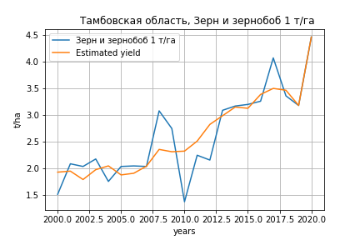
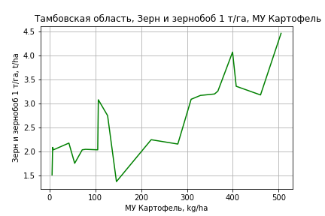
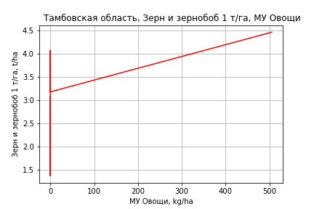
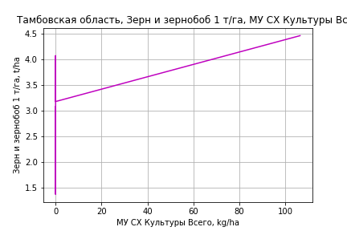
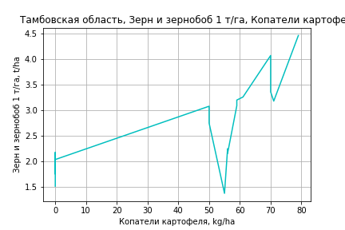
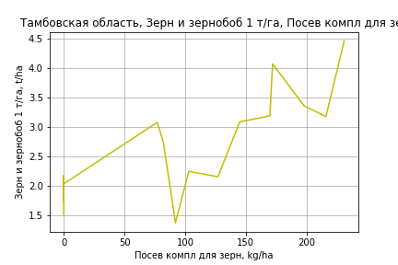
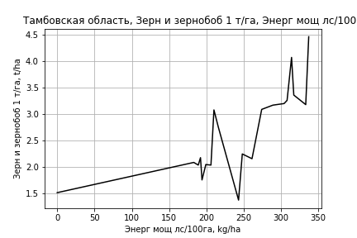
Зерн и зернобоб 1 т/га
Calculated on the basis of information in the (21) years: 2000.0-2020.0
 |  | Iteration 1 |  | Iteration 2 |  | Iteration 3 |  | Iteration 4 |  | Iteration 5 |  | Iteration 6 |  | Iteration 7 |  | Iteration 8 |  | Iteration 9 |  | Iteration 10 |  | Iteration 11
 |  | beta | P_value | beta | P_value | beta | P_value | beta | P_value | beta | P_value | beta | P_value | beta | P_value | beta | P_value | beta | P_value | beta | P_value | beta | P_value
Parameters | Variables
МУ ВСЕГО | C1 | -0.11834015512 | 0.26871561208
МУ Зерновые плюс зернобоб | C2 | 0.085282951506 | 0.40221175978 | -0.021249626214 | 0.58842471874
МУ Картофель | C3 | 0.0080219451804 | 0.11112836471 | 0.006143805897 | 0.18204747719 | 0.0063240841533 | 0.14855749618 | 0.0061122318212 | 0.098048490058 | 0.0052506675331 | 0.021639190892 | 0.0044237511316 | 0.044890116319 | 0.004409190926 | 0.039679259156 | 0.0050265471513 | 0.027694380424 | 0.003277092899 | 0.19280918014 | 0.0023278707407 | 0.30668778487 | 0.0032334895919 | 0.076452969215
МУ Овощи и бахчевые | C4 | -0.0011730739955 | 0.82914906663 | 0.0024819324376 | 0.59015940752 | 0.0019802787406 | 0.64375562703 | 0.0018785172706 | 0.63291573894 | 0.0015462961449 | 0.66768735919 | -0.0019017029937 | 0.50896961973
МУ Овощи | C5 | -0.023708069087 | 0.28147830254 | 0.00030209202045 | 0.9384000294 | 0.00022771270568 | 0.95119500088 | 0.00032920306875 | 0.9227452681 | 0.00090159091951 | 0.74316400065 | 0.0038264144534 | 0.074276085196 | 0.0027323672457 | 0.025199920859 | 0.0024029805477 | 0.054352490845 | 0.0025141485757 | 0.095146526462 | 0.0034285560893 | 0.0058203306378 | 0.003134415931 | 0.0047436894696
МУ Подсолнечник | C6 | 0.02433948262 | 0.6706863939 | 0.022465515441 | 0.70179803611 | -0.003609116319 | 0.91042593871
МУ Сахарная свекла | C7 | 0.0058587658413 | 0.34863602624 | 0.00071902796429 | 0.8645302261 | -0.00068767449856 | 0.82879038863 | -0.00085014291938 | 0.74991753495
МУ СХ Культуры Всего | C8 | -0.0049953755112 | 0.28147830254 | 6.3651876311E-05 | 0.9384000294 | 4.7979886905E-05 | 0.95119500088 | 6.9364271794E-05 | 0.9227452681 | 0.00018996845267 | 0.74316400065 | 0.0008062393013 | 0.074276085196 | 0.00057571961582 | 0.025199920859 | 0.00050631665267 | 0.054352490845 | 0.00052974015641 | 0.095146526462 | 0.0007224091116 | 0.0058203306378 | 0.00066043272128 | 0.0047436894696
Тракторы | C9 | 0.00053312302386 | 0.35870126195 | 0.00075180428365 | 0.19357273084 | 0.0006001766309 | 0.20005557473 | 0.00062036217375 | 0.12868092413 | 0.00057714979958 | 0.11174825677 | 0.00014856592552 | 0.42030333108 | 6.735272868E-05 | 0.61028751707 | 9.0121187805E-05 | 0.52575954127 | -0.00014014552284 | 0.33371904543
Тракторы колесные | C10 | -0.0010731466193 | 0.40741527324 | -0.0016194183268 | 0.20417434579 | -0.0012948361893 | 0.21492855672 | -0.0012922411582 | 0.18792773361 | -0.0011548627747 | 0.16361302659
Опрыскиватели | C11 | -0.0048197952127 | 0.59434137436 | -0.0016124265674 | 0.85386167959 | -0.0044986763473 | 0.50441907642 | -0.0044075647316 | 0.48329947075 | -0.0053334425016 | 0.31907006331 | -0.0087710753688 | 0.094701143013 | -0.0081761813157 | 0.10155585955
Копатели картофеля | C12 | 0.025010685221 | 0.5189061633 | 0.042061926524 | 0.26693475613 | 0.048750055044 | 0.15906934763 | 0.046604765064 | 0.083518834366 | 0.048756850751 | 0.050904965402 | 0.065260924907 | 0.0078071626709 | 0.063640251103 | 0.0068304910341 | 0.047572858732 | 0.024241286621 | 0.025412423408 | 0.24763298343 | 0.0058921728888 | 0.47129109987 | 0.0020241994539 | 0.71340546321
Машины для мин удобр | C13 | 0.010407399489 | 0.51422131533 | 0.00066856856464 | 0.96086628873 | 0.0041999252089 | 0.71444832158 | 0.00379448544 | 0.71095660893 | 0.0038523122998 | 0.69259757316 | -0.0014716313872 | 0.87671088577 | 7.2460654401E-05 | 0.99355458531 | -0.013500659186 | 0.01237261596
Посев компл для зерн | C14 | 0.015057290453 | 0.59729255378 | 0.016131362604 | 0.58137443439 | 0.021100225938 | 0.42933472957 | 0.021221047887 | 0.39768156061 | 0.025200607322 | 0.22893033452 | 0.044661526321 | 0.015585687617 | 0.036492100439 | 0.0029605145014 | 0.02702351456 | 0.0095662508753 | 0.0079521150228 | 0.3024436296 | 0.0085610631688 | 0.26559783401 | 0.0045658563814 | 0.30684632903
Сеялки | C15 | -5.8288472639E-05 | 0.89118244141 | 0.00030515214609 | 0.32535700461 | 0.00020898445859 | 0.37670844104 | 0.00020792184538 | 0.34913995839 | 0.0001777089028 | 0.3487187445 | 0.00016851960801 | 0.3958158585 | 0.00019511445901 | 0.30604239226 | 0.00018700758037 | 0.35958502724 | -0.00010675342175 | 0.61729183564 | -0.00013858883583 | 0.51229887793
Энерг мощ лс/100га | C16 | 0.0051555425136 | 0.00088640318974 | 0.0057296262742 | 9.9486787422E-05 | 0.0055749009604 | 2.4560406408E-05 | 0.0055820980075 | 6.9236849612E-06 | 0.005468332763 | 4.1502593295E-07 | 0.0056088574263 | 1.8711347346E-07 | 0.0056110405226 | 6.2606054155E-08 | 0.0055012144486 | 7.805257723E-08 | 0.0057761104537 | 2.3450878865E-07 | 0.0058978398358 | 7.8789224194E-08 | 0.0057388246756 | 1.6388050315E-08

 | R2 |  | 0.995 |  | 0.994 |  | 0.994 |  | 0.994 |  | 0.994 |  | 0.992 |  | 0.992 |  | 0.99 |  | 0.983 |  | 0.982 |  | 0.982
 | R2 adj. |  | 0.983 |  | 0.982 |  | 0.984 |  | 0.986 |  | 0.987 |  | 0.985 |  | 0.986 |  | 0.984 |  | 0.975 |  | 0.975 |  | 0.976
 | F-statistic |  | 84.118696047 |  | 84.187004226 |  | 99.037960818 |  | 120.49818293 |  | 144.31523676 |  | 142.22248492 |  | 165.3309168 |  | 159.32540213 |  | 118.2321861 |  | 137.74832464 |  | 171.08346785
 | F value |  | 1.0455455062E-05 |  | 2.0816607793E-06 |  | 2.3211378551E-07 |  | 2.0254514493E-08 |  | 1.694023335E-09 |  | 3.7283883472E-10 |  | 3.4632219851E-11 |  | 1.0462905121E-11 |  | 2.2986785059E-11 |  | 2.9864926232E-12 |  | 2.6644707981E-13
 | P value |  | 2.6042252581E+18 |  | 1.9782545623E+18 |  | 1.5378253718E+18 |  | 1.7767217197E+18 |  | 9.6310111346E+17 |  | 8.8878843541E+17 |  | 1.3969463377E+18 |  | 1.6420191095E+18 |  | 1.705905122E+18 |  | 4.5029666362E+17 |  | 1.8093693729E+17

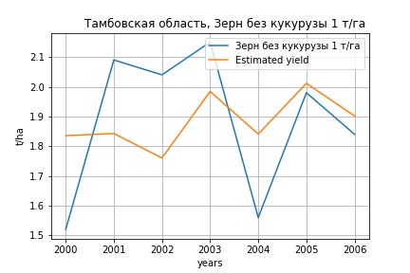
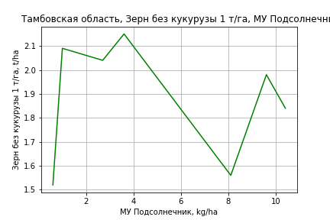
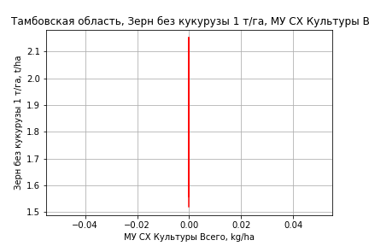
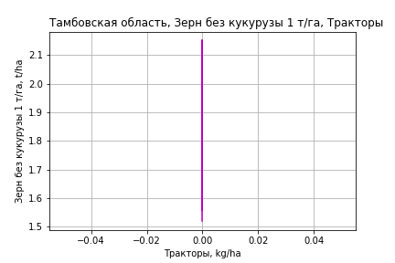
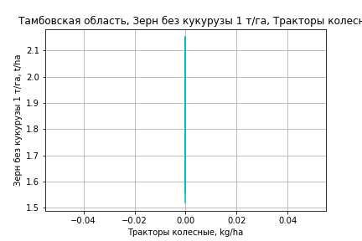
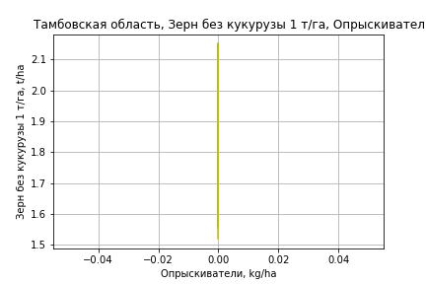

Зерн без кукурузы 1 т/га
Calculated on the basis of information in the (7) years: 2000.0-2006.0
 |  | Iteration 1 |  | Iteration 2 |  | Iteration 3 |  | Iteration 4 |  | Iteration 5 |  | Iteration 6 |  | Iteration 7
 |  | beta | P_value | beta | P_value | beta | P_value | beta | P_value | beta | P_value | beta | P_value | beta | P_value
Parameters | Variables
МУ ВСЕГО | C1 | 0.28279508341 | 0.22139323502 | -0.010173389148 | 0.87590548184
МУ Зерновые плюс зернобоб | C2 | -0.34173730093 | 0.20773107225
МУ Картофель | C3 | -0.012489479685 | 0.20269054593 | -0.0043567228749 | 0.5849606281 | -0.0044476095893 | 0.48084600682
МУ Овощи и бахчевые | C4 | -1.3765176439E-16 | 0.19342647031 | -4.2911581882E-17 | 0.4427999384 | 5.3218787784E-17 | 0.24046275807 | 2.4560953347E-16 | 0.2556066446 | 2.4608865953E-16 | 0.25560056967 | -1.5566695686E-16 | 0.21081915954
МУ Овощи | C5 | -4.144070755E-17 | 0.25637870484 | 2.5203999292E-17 | 0.35231956364 | -1.3368530251E-17 | 0.24202792034 | -2.3276801336E-17 | 0.25561895097
МУ Подсолнечник | C6 | 0.15319374599 | 0.16535305652 | 0.085879073104 | 0.36782586843 | 0.080151430139 | 0.24204078736 | 0.066404410342 | 0.25511406942 | 0.066404410342 | 0.25511406942 | 0.03539647544 | 0.21309849692 | 0.03539647544 | 0.21309849692
МУ Сахарная свекла | C7 | -0.0036998010362 | 0.52612197613 | -0.00028319790566 | 0.97640722487 | -0.0015660455704 | 0.69478941255 | -0.0024050621067 | 0.50791568885 | -0.0024050621067 | 0.50791568885
МУ СХ Культуры Всего | C8 | 0 |  | 0 |  | 0 |  | 0 |  | 0 |  | 0 |  | 0
Тракторы | C9 | 0 |  | 0 |  | 0 |  | 0 |  | 0 |  | 0 |  | 0
Тракторы колесные | C10 | 0 |  | 0 |  | 0 |  | 0 |  | 0 |  | 0 |  | 0
Опрыскиватели | C11 | 0 |  | 0 |  | 0 |  | 0 |  | 0 |  | 0 |  | 0
Копатели картофеля | C12 | 0 |  | 0 |  | 0 |  | 0 |  | 0 |  | 0 |  | 0
Машины для мин удобр | C13 | 0 |  | 0 |  | 0 |  | 0 |  | 0 |  | 0 |  | 0
Посев компл для зерн | C14 | 0 |  | 0 |  | 0 |  | 0 |  | 0 |  | 0 |  | 0
Сеялки | C15 | 0 |  | 0 |  | 0 |  | 0 |  | 0 |  | 0 |  | 0
Энерг мощ лс/100га | C16 | 0.0072713456488 | 0.056083683013 | 0.0056554893747 | 0.016830006426 | 0.0056264032062 | 0.0025228688633 | 0.0055286408535 | 0.00057917718387 | 0.0055286408535 | 0.00057917718387 | 0.0054053822972 | 0.00012326518885 | 0.0054053822972 | 0.00012326518885

 | R2 |  | 0.999 |  | 0.99 |  | 0.99 |  | 0.988 |  | 0.988 |  | 0.986 |  | 0.986
 | R2 adj. |  | 0.993 |  | 0.965 |  | 0.976 |  | 0.979 |  | 0.979 |  | 0.981 |  | 0.981
 | F-statistic |  | 162.93382342 |  | 39.819850408 |  | 73.500912854 |  | 107.32942213 |  | 107.32942213 |  | 177.50823975 |  | 177.50823975
 | F value |  | 0.05989659628 |  | 0.024678196604 |  | 0.0025225462881 |  | 0.00028114685649 |  | 0.00028114685649 |  | 2.2731027061E-05 |  | 2.2731027061E-05
 | P value |  | 3.8209110993E+18 |  | 2.2434492129E+18 |  | inf |  | inf |  | inf |  | inf |  | inf








Картофель 1 т/га
Calculated on the basis of information in the (7) years: 2000.0-2006.0
 |  | Iteration 1 |  | Iteration 2 |  | Iteration 3 |  | Iteration 4 |  | Iteration 5 |  | Iteration 6 |  | Iteration 7
 |  | beta | P_value | beta | P_value | beta | P_value | beta | P_value | beta | P_value | beta | P_value | beta | P_value
Parameters | Variables
МУ ВСЕГО | C1 | 0.28279508341 | 0.22139323502 | -0.010173389148 | 0.87590548184
МУ Зерновые плюс зернобоб | C2 | -0.34173730093 | 0.20773107225
МУ Картофель | C3 | -0.012489479685 | 0.20269054593 | -0.0043567228749 | 0.5849606281 | -0.0044476095893 | 0.48084600682
МУ Овощи и бахчевые | C4 | -1.3765176439E-16 | 0.19342647031 | -4.2911581882E-17 | 0.4427999384 | 5.3218787784E-17 | 0.24046275807 | 2.4560953347E-16 | 0.2556066446 | 2.4608865953E-16 | 0.25560056967 | -1.5566695686E-16 | 0.21081915954
МУ Овощи | C5 | -4.144070755E-17 | 0.25637870484 | 2.5203999292E-17 | 0.35231956364 | -1.3368530251E-17 | 0.24202792034 | -2.3276801336E-17 | 0.25561895097
МУ Подсолнечник | C6 | 0.15319374599 | 0.16535305652 | 0.085879073104 | 0.36782586843 | 0.080151430139 | 0.24204078736 | 0.066404410342 | 0.25511406942 | 0.066404410342 | 0.25511406942 | 0.03539647544 | 0.21309849692 | 0.03539647544 | 0.21309849692
МУ Сахарная свекла | C7 | -0.0036998010362 | 0.52612197613 | -0.00028319790566 | 0.97640722487 | -0.0015660455704 | 0.69478941255 | -0.0024050621067 | 0.50791568885 | -0.0024050621067 | 0.50791568885
МУ СХ Культуры Всего | C8 | 0 |  | 0 |  | 0 |  | 0 |  | 0 |  | 0 |  | 0
Тракторы | C9 | 0 |  | 0 |  | 0 |  | 0 |  | 0 |  | 0 |  | 0
Тракторы колесные | C10 | 0 |  | 0 |  | 0 |  | 0 |  | 0 |  | 0 |  | 0
Опрыскиватели | C11 | 0 |  | 0 |  | 0 |  | 0 |  | 0 |  | 0 |  | 0
Копатели картофеля | C12 | 0 |  | 0 |  | 0 |  | 0 |  | 0 |  | 0 |  | 0
Машины для мин удобр | C13 | 0 |  | 0 |  | 0 |  | 0 |  | 0 |  | 0 |  | 0
Посев компл для зерн | C14 | 0 |  | 0 |  | 0 |  | 0 |  | 0 |  | 0 |  | 0
Сеялки | C15 | 0 |  | 0 |  | 0 |  | 0 |  | 0 |  | 0 |  | 0
Энерг мощ лс/100га | C16 | 0.0072713456488 | 0.056083683013 | 0.0056554893747 | 0.016830006426 | 0.0056264032062 | 0.0025228688633 | 0.0055286408535 | 0.00057917718387 | 0.0055286408535 | 0.00057917718387 | 0.0054053822972 | 0.00012326518885 | 0.0054053822972 | 0.00012326518885

 | R2 |  | 0.999 |  | 0.99 |  | 0.99 |  | 0.988 |  | 0.988 |  | 0.986 |  | 0.986
 | R2 adj. |  | 0.993 |  | 0.965 |  | 0.976 |  | 0.979 |  | 0.979 |  | 0.981 |  | 0.981
 | F-statistic |  | 162.93382342 |  | 39.819850408 |  | 73.500912854 |  | 107.32942213 |  | 107.32942213 |  | 177.50823975 |  | 177.50823975
 | F value |  | 0.05989659628 |  | 0.024678196604 |  | 0.0025225462881 |  | 0.00028114685649 |  | 0.00028114685649 |  | 2.2731027061E-05 |  | 2.2731027061E-05
 | P value |  | 3.8209110993E+18 |  | 2.2434492129E+18 |  | inf |  | inf |  | inf |  | inf |  | inf







Кукуруза на зер 1 т/га
Calculated on the basis of information in the (19) years: 2000.0-2001.0, 2004.0-2020.0
 |  | Iteration 1 |  | Iteration 2 |  | Iteration 3 |  | Iteration 4 |  | Iteration 5 |  | Iteration 6 |  | Iteration 7 |  | Iteration 8 |  | Iteration 9 |  | Iteration 10 |  | Iteration 11 |  | Iteration 12
 |  | beta | P_value | beta | P_value | beta | P_value | beta | P_value | beta | P_value | beta | P_value | beta | P_value | beta | P_value | beta | P_value | beta | P_value | beta | P_value | beta | P_value
Parameters | Variables
МУ ВСЕГО | C1 | 0.24801498332 | 0.46808169203 | 0.23547420306 | 0.11098550679 | 0.20725508104 | 0.16442000333 | 0.0073098583578 | 0.92220334674 | 0.0066440417102 | 0.92576515246 | 0.0072502212723 | 0.91478676613 | 0.0080849853403 | 0.92737597866 | 0.004129409032 | 0.95830968546 | -0.01765606226 | 0.79614642014
МУ Зерновые плюс зернобоб | C2 | -0.014014889649 | 0.96620123947
МУ Картофель | C3 | -0.017380994382 | 0.28140440439 | -0.017176013077 | 0.20589262952
МУ Овощи и бахчевые | C4 | -0.0017251608208 | 0.92284684648 | -0.0021801749545 | 0.86229809293 | 0.0040269673274 | 0.75138914213 | 0.00069776598954 | 0.96061249439 | -0.0043074970438 | 0.67849236777
МУ Овощи | C5 | 0.060126106746 | 0.40055726253 | 0.057585411777 | 0.086994994847 | 0.041857521874 | 0.17278310958 | 0.0020467303826 | 0.90521601823 | 0.0058347721931 | 0.69890391036 | 0.0034663464731 | 0.79332494811 | 0.002700296246 | 0.87593184132 | 0.0017862929182 | 0.90487805277 | -0.0028523220466 | 0.81891778103 | 0.00023193867461 | 0.94616918656 | 0.0005208671146 | 0.85944656856 | 0.00034846964722 | 0.90496422824
МУ Подсолнечник | C6 | -0.32525452083 | 0.21133408778 | -0.32887878607 | 0.13066945553 | -0.34556307108 | 0.13125531134
МУ Сахарная свекла | C7 | 0.0041893818772 | 0.83174780117 | 0.004626511341 | 0.75564855175 | 0.00077069725068 | 0.96080975994 | 0.010615432138 | 0.5248311624 | 0.011104618277 | 0.48478800837 | 0.011104116993 | 0.46214126813 | 0.0095567657671 | 0.62530242278 | 0.010524610343 | 0.5398704158 | 0.013656890087 | 0.39330768588 | 0.0099696849812 | 0.13877381389 | 0.0096689253617 | 0.12340439456 | 0.0091420272017 | 0.13873125966
МУ СХ Культуры Всего | C8 | 0.012668787159 | 0.40055726253 | 0.012133453582 | 0.086994994847 | 0.0088195305556 | 0.17278310958 | 0.00043125346032 | 0.90521601823 | 0.0012294075076 | 0.69890391036 | 0.00073037168152 | 0.79332494811 | 0.00056896214073 | 0.87593184132 | 0.00037637834892 | 0.90487805277 | -0.00060099452423 | 0.81891778103 | 4.8870313773E-05 | 0.94616918656 | 0.00010974857629 | 0.85944656856 | 7.342380924E-05 | 0.90496422824
Тракторы | C9 | -0.0012701962919 | 0.55386513522 | -0.0013175753989 | 0.41672525106 | -0.00082869871572 | 0.6185503423 | 0.0010155751289 | 0.47177725785 | 0.00038179994381 | 0.60808845515 | 0.00020136037963 | 0.72401092682 | 0.00035546377681 | 0.6331884292 | 0.0003069519531 | 0.61261249763 | -3.9989222716E-05 | 0.81560740594 | -2.92683843E-05 | 0.85484273297
Тракторы колесные | C10 | 0.0031007644798 | 0.50552598991 | 0.0032071372627 | 0.35620408509 | 0.0009020031384 | 0.77167791442 | -0.0016787903419 | 0.58472482481
Опрыскиватели | C11 | -0.084344280772 | 0.055686066432 | -0.085114250481 | 0.015810445867 | -0.070226197469 | 0.023685329431 | -0.042530666309 | 0.065083307948 | -0.047081466122 | 0.024312634608 | -0.045747065252 | 0.018473830239
Копатели картофеля | C12 | 0.24345707722 | 0.13662004653 | 0.24291880462 | 0.091882707643 | 0.23985850887 | 0.10793214119 | 0.069455466388 | 0.47738810465 | 0.097354198957 | 0.23216862639 | 0.093852488266 | 0.22116497504 | -0.010441920462 | 0.89959354635
Машины для мин удобр | C13 | 0.093737312119 | 0.13890774185 | 0.095272873151 | 0.036986611896 | 0.094336867181 | 0.042462902666 | 0.066886593903 | 0.11982333616 | 0.057356980839 | 0.11507107794 | 0.060692179799 | 0.074113564862 | -0.011729850584 | 0.59582021482 | -0.012307949805 | 0.55046532633
Посев компл для зерн | C14 | 0.20555236002 | 0.092985692006 | 0.20626414304 | 0.054503622761 | 0.13840101569 | 0.1108751219 | 0.07428187825 | 0.34367612152 | 0.10044333553 | 0.10354609312 | 0.081924317425 | 0.031257618785 | 0.033551001215 | 0.3724589307 | 0.035914190103 | 0.24940589325 | 0.020634801633 | 0.2107273918 | 0.018370825382 | 0.1675070527 | 0.018581868403 | 0.14615690864 | 0.01142504706 | 0.23825973941
Сеялки | C15 | -0.00077799531496 | 0.60393344225 | -0.00083000977075 | 0.2787026955 | -0.00018297849157 | 0.75675091262 | 0.00016635129479 | 0.78961244706 | 0.00023272185895 | 0.69045175771 | 0.00029851916092 | 0.57795241464 | 8.39613457E-06 | 0.99018825693 | -9.3260652169E-06 | 0.98830344337 | -0.00023417309385 | 0.64148880077 | -0.00025098495744 | 0.60112646925 | -0.00031032514568 | 0.36559785766
Энерг мощ лс/100га | C16 | 0.001239024097 | 0.74396146356 | 0.0011395291001 | 0.66466199917 | 0.0015791487569 | 0.57656147699 | 0.0036556427841 | 0.22171579431 | 0.003549660829 | 0.20972436036 | 0.0035100951803 | 0.19067437714 | 0.0038939257737 | 0.25872758301 | 0.0038182872605 | 0.23692697252 | 0.0041595786401 | 0.1802089281 | 0.0042704028994 | 0.14948162279 | 0.0043061041718 | 0.13085204781 | 0.0040472721519 | 0.14860566827

 | R2 |  | 0.988 |  | 0.988 |  | 0.983 |  | 0.974 |  | 0.973 |  | 0.972 |  | 0.947 |  | 0.947 |  | 0.945 |  | 0.945 |  | 0.945 |  | 0.941
 | R2 adj. |  | 0.943 |  | 0.954 |  | 0.946 |  | 0.93 |  | 0.936 |  | 0.941 |  | 0.899 |  | 0.908 |  | 0.913 |  | 0.919 |  | 0.925 |  | 0.925
 | F-statistic |  | 21.855210255 |  | 29.255323483 |  | 26.442971206 |  | 21.956981928 |  | 26.116877778 |  | 31.568940328 |  | 19.818091059 |  | 24.481580927 |  | 29.447727814 |  | 36.990970382 |  | 47.66851662 |  | 59.868470976
 | F value |  | 0.0043957213805 |  | 0.00075617356922 |  | 0.00032472848347 |  | 0.00021531658844 |  | 4.6364126065E-05 |  | 8.5158261178E-06 |  | 3.0771455552E-05 |  | 5.899986359E-06 |  | 1.2247566362E-06 |  | 1.9504161121E-07 |  | 2.6736079505E-08 |  | 4.8370747006E-09
 | P value |  | 4.170209274E+18 |  | 2.2385075545E+18 |  | 1.0954273755E+18 |  | 2.4587986154E+18 |  | 5.6267250948E+18 |  | 1.5238074504E+19 |  | 4.9973565158E+17 |  | 3.8203044112E+17 |  | 2.5899033072E+17 |  | 7.7107924633E+17 |  | 4.7978182878E+17 |  | 6.7164509354E+17






Кукуруза на силос 1 т/га
Calculated on the basis of information in the (14) years: 2007.0-2020.0
 |  | Iteration 1 |  | Iteration 2 |  | Iteration 3 |  | Iteration 4 |  | Iteration 5 |  | Iteration 6 |  | Iteration 7 |  | Iteration 8 |  | Iteration 9 |  | Iteration 10 |  | Iteration 11 |  | Iteration 12 |  | Iteration 13
 |  | beta | P_value | beta | P_value | beta | P_value | beta | P_value | beta | P_value | beta | P_value | beta | P_value | beta | P_value | beta | P_value | beta | P_value | beta | P_value | beta | P_value | beta | P_value
Parameters | Variables
МУ ВСЕГО | C1 | -0.3131144487
МУ Зерновые плюс зернобоб | C2 | -0.73076217014 |  | -0.94241074596
МУ Картофель | C3 | -0.06592454719 |  | -0.057001493032 |  | -0.056959603815 | 0.53266517143
МУ Овощи и бахчевые | C4 | -0.042425681739 |  | -0.02914097628 |  | -0.05400896448 | 0.42828381679 | -0.031789820556 | 0.44405238737
МУ Овощи | C5 | 0.047053214005 |  | 0.10051468873 |  | 0.096436482374 | 0.29893473972 | 0.059056230814 | 0.14023404697 | 0.038239405759 | 0.042382691667 | 0.021694510538 | 0.29756381174 | 0.020380526152 | 0.26292597522 | 0.023824268282 | 0.14821751062 | 0.027237445497 | 0.066258642539 | 0.02130035179 | 0.23124246079 | 0.020637940143 | 0.21010276942 | 0.015252901271 | 0.32255468616 | 0.014416268738 | 0.32161328148
МУ Подсолнечник | C6 | 0.40300062933 |  | 0.32228201959 |  | -0.95130025197 | 0.22109433627 | -1.0014187391 | 0.090499812703 | -1.0150913658 | 0.049480162337
МУ Сахарная свекла | C7 | 0.1513961322 |  | 0.11940261147 |  | 0.13852509374 | 0.32967389613 | 0.088820056835 | 0.24068513262 | 0.089306799116 | 0.18975341447 | -0.025780646966 | 0.7326069996
МУ СХ Культуры Всего | C8 | 0.0099142815933 |  | 0.021178806791 |  | 0.02031951403 | 0.29893473973 | 0.012443360449 | 0.14023404697 | 0.008057180464 | 0.042382691667 | 0.0045711114756 | 0.29756381174 | 0.0042942502347 | 0.26292597522 | 0.0050198590998 | 0.14821751062 | 0.0057390278274 | 0.066258642539 | 0.0044880608083 | 0.23124246079 | 0.0043484882894 | 0.21010276942 | 0.0032138412117 | 0.32255468616 | 0.0030375597251 | 0.32161328148
Тракторы | C9 | -0.0032853980303 |  | -0.0023942118628 |  | -0.010416547927 | 0.29568778368 | -0.0079906384073 | 0.2015323463 | -0.0072570101464 | 0.17599333806 | 0.001771257797 | 0.76098225916 | 0.0016792290481 | 0.74772595833 | -0.0011117049439 | 0.57522164931
Тракторы колесные | C10 | 0.00080847278552 |  | -0.0018276384522 |  | 0.016557322152 | 0.41511228931 | 0.0079513085246 | 0.42020333177 | 0.0036810515757 | 0.60382841753 | -0.0063225869196 | 0.56461801009 | -0.0055195067298 | 0.56437919402
Опрыскиватели | C11 | -0.18486618414 |  | -0.17016777952 |  | -0.32714965161 | 0.16490264995 | -0.27064114872 | 0.041727827125 | -0.25408174536 | 0.017600422273 | -0.1573488292 | 0.12029169887 | -0.1628479967 | 0.07137940741 | -0.17241721468 | 0.039923315113 | -0.16731439047 | 0.03127663995
Копатели картофеля | C12 | 0.58626095799 |  | 0.61229671227 |  | 1.1806198827 | 0.19945780153 | 1.0792057236 | 0.090235764451 | 1.0014796386 | 0.057073411557 | 0.20177527367 | 0.63858333082 | 0.27298979535 | 0.4264411346 | 0.34752599325 | 0.2547003727 | 0.27668496617 | 0.28107465325 | -0.059694262606 | 0.82934283499
Машины для мин удобр | C13 | 0.30298630307 |  | 0.28613779658 |  | 0.40799972266 | 0.16396410874 | 0.4089671449 | 0.057300855062 | 0.45056793089 | 0.015706605022 | 0.34547642629 | 0.088008353984 | 0.32655814881 | 0.055919509697 | 0.30896144289 | 0.044268948042 | 0.27814262069 | 0.032856793208 | 0.021906314823 | 0.7159192972 | 0.01032600073 | 0.6833221985 | -0.0069171861591 | 0.72497425343
Посев компл для зерн | C14 | 0.60390547064 |  | 0.55717452811 |  | 0.86343501447 | 0.24334171219 | 0.61292233097 | 0.090760859966 | 0.46758700861 | 0.032191280272 | 0.19067206356 | 0.29800073795 | 0.20264033424 | 0.21286777029 | 0.21718810951 | 0.1525108391 | 0.24103888792 | 0.085209667774 | 0.048488513686 | 0.71636928646 | 0.073272282849 | 0.26278726336 | 0.077251011293 | 0.24056013835 | 0.056282420906 | 0.021079957162
Сеялки | C15 | -0.0047028359947 |  | -0.003534944978 |  | -0.00644414492 | 0.26880591051 | -0.0044974645649 | 0.13428006346 | -0.0044297780386 | 0.091311168935 | -0.0028225165741 | 0.42093808118 | -0.0021185697295 | 0.39359550762 | -0.0016875310861 | 0.4409598408 | -0.0012599613788 | 0.51177209585 | -0.0024567441816 | 0.32762577344 | -0.0024649913687 | 0.29731476692
Энерг мощ лс/100га | C16 | 0.12242973082 |  | 0.12295133716 |  | 0.060551026048 | 0.29995518419 | 0.066603993965 | 0.14586962079 | 0.066807776618 | 0.098339985918 | 0.077132831507 | 0.20396056341 | 0.059977718308 | 0.021013299884 | 0.060410606687 | 0.012312566994 | 0.058865297005 | 0.0080937539725 | 0.057187495719 | 0.028450080824 | 0.056733190687 | 0.020328354938 | 0.054797117216 | 0.022474887372 | 0.049597780578 | 0.0042119969733

 | R2 |  | 1 |  | 1 |  | 0.998 |  | 0.996 |  | 0.995 |  | 0.976 |  | 0.976 |  | 0.974 |  | 0.972 |  | 0.944 |  | 0.943 |  | 0.936 |  | 0.935
 | R2 adj. |  |  |  |  |  | 0.972 |  | 0.974 |  | 0.975 |  | 0.918 |  | 0.932 |  | 0.939 |  | 0.945 |  | 0.902 |  | 0.912 |  | 0.91 |  | 0.917
 | F-statistic |  |  |  |  |  | 37.721078112 |  | 44.975890383 |  | 50.765449928 |  | 16.593528616 |  | 22.280048647 |  | 27.898412347 |  | 35.087257793 |  | 22.363674249 |  | 29.993841058 |  | 36.372477913 |  | 52.609341429
 | F value |  |  |  |  |  | 0.12683615536 |  | 0.02194858591 |  | 0.0039840103301 |  | 0.0078028037423 |  | 0.0016173570724 |  | 0.00033815119833 |  | 6.2479506274E-05 |  | 0.00013712213086 |  | 2.3558012561E-05 |  | 6.2476635046E-06 |  | 8.2217488398E-07
 | P value |  | 27390.16096 |  | 27638.59021 |  | 3.0753648974E+18 |  | 3.3221607571E+17 |  | 5.0796653818E+17 |  | 2.549330236E+17 |  | 2.2113770193E+16 |  | 3.6395146483E+16 |  | 3.2049560718E+19 |  | 5.7986308444E+16 |  | 5.1306699088E+17 |  | 3.3582443803E+17 |  | 2.8354353269E+16







Масличные 1 т/га
Calculated on the basis of information in the (21) years: 2000.0-2020.0
 |  | Iteration 1 |  | Iteration 2 |  | Iteration 3 |  | Iteration 4 |  | Iteration 5 |  | Iteration 6 |  | Iteration 7 |  | Iteration 8 |  | Iteration 9 |  | Iteration 10 |  | Iteration 11 |  | Iteration 12
 |  | beta | P_value | beta | P_value | beta | P_value | beta | P_value | beta | P_value | beta | P_value | beta | P_value | beta | P_value | beta | P_value | beta | P_value | beta | P_value | beta | P_value
Parameters | Variables
МУ ВСЕГО | C1 | 0.039053054526 | 0.5289147851 | 0.015393294801 | 0.48845462033 | 0.014114073555 | 0.51073840162 | 0.01599834516 | 0.44120093733 | -0.0077027797058 | 0.51815522985
МУ Зерновые плюс зернобоб | C2 | -0.024959935109 | 0.67659909226
МУ Картофель | C3 | -0.0022133860187 | 0.42494788138 | -0.0018068312651 | 0.45229287347
МУ Овощи и бахчевые | C4 | -0.0014890429277 | 0.65137231316 | -0.0023062131765 | 0.3624370594 | -0.0016224011699 | 0.47307029066
МУ Овощи | C5 | 0.011028124337 | 0.39579106173 | 0.00621495629 | 0.22624304925 | 0.0048994741314 | 0.28556071188 | 0.0042178513313 | 0.3285180871 | -0.00075269395725 | 0.74512931212 | 0.0006998515682 | 0.26233063728 | 0.00080755669086 | 0.15616972657 | 0.0010728768823 | 0.036714979904 | 0.00082986606789 | 0.1566226559 | 0.00089890067932 | 0.10474487608 | 0.00098322482341 | 0.062980935791 | 0.00096435840957 | 0.062446606355
МУ Подсолнечник | C6 | -0.027058644615 | 0.44082057722 | -0.03117609515 | 0.32639923754 | -0.036252960166 | 0.2342555402 | -0.038995144896 | 0.18640900121
МУ Сахарная свекла | C7 | 0.0021981767055 | 0.54974089098 | 0.0029834196677 | 0.32107675488 | 0.0025341599251 | 0.37087037643 | 0.0023624938647 | 0.38695263016 | 0.0039090234322 | 0.14653880359 | 0.0023750209645 | 0.027558429135 | 0.0024223036435 | 0.019739395784 | 0.0024863650546 | 0.015952912872 | 0.0022533103009 | 0.058685266407 | 0.0020740889532 | 0.055578424233 | 0.0019339698332 | 0.059533206029 | 0.0018438375825 | 0.063765200885
МУ СХ Культуры Всего | C8 | 0.0023236655016 | 0.39579106173 | 0.0013095136656 | 0.22624304925 | 0.0010323368387 | 0.28556071188 | 0.00088871646073 | 0.3285180871 | -0.00015859532666 | 0.74512931212 | 0.00014746124505 | 0.26233063728 | 0.00017015510215 | 0.15616972657 | 0.00022605902169 | 0.036714979904 | 0.00017485576821 | 0.1566226559 | 0.00018940160938 | 0.10474487608 | 0.00020716901013 | 0.062980935791 | 0.00020319378881 | 0.062446606355
Тракторы | C9 | -0.0002273686964 | 0.50775824837 | -0.00029721193294 | 0.2975795591 | -0.0002646680618 | 0.32947007902 | -0.00023525858488 | 0.36341326037 | -2.309576784E-05 | 0.91291806179 | 1.4366110055E-05 | 0.94204528049 | -7.3700825197E-05 | 0.34254302341
Тракторы колесные | C10 | 0.00041299279436 | 0.58973931479 | 0.00057812765944 | 0.35427024902 | 0.00036071188478 | 0.49360714122 | 0.00016086121602 | 0.70845316404 | -0.0001758213543 | 0.63710898931 | -0.0001751328174 | 0.62883426585
Опрыскиватели | C11 | -0.011544436915 | 0.066613359726 | -0.01268292686 | 0.019263899707 | -0.011384537504 | 0.016634184264 | -0.010714080757 | 0.015082067006 | -0.0074230211006 | 0.027499337503 | -0.0074185020928 | 0.022838311318 | -0.0077308271532 | 0.012842574232 | -0.0074235846334 | 0.014301490612
Копатели картофеля | C12 | 0.045501633657 | 0.08384484453 | 0.04324480166 | 0.068405131746 | 0.044652165138 | 0.051770559163 | 0.041522056916 | 0.052905546382 | 0.022224838037 | 0.13117983362 | 0.019716867568 | 0.14763422322 | 0.022193656112 | 0.072381768162 | 0.017595153017 | 0.10982690738 | 0.0020640607138 | 0.84834685849 | -0.002510733895 | 0.550144397
Машины для мин удобр | C13 | 0.011201234384 | 0.26157956419 | 0.013756698676 | 0.071963681335 | 0.013937713685 | 0.059190568772 | 0.016135379862 | 0.016550492201 | 0.013448554292 | 0.032589957386 | 0.01276349309 | 0.031777806712 | 0.012176928755 | 0.028560308417 | 0.01010031916 | 0.039633158464 | -0.0011168077267 | 0.64513195278
Посев компл для зерн | C14 | 0.035945796921 | 0.069010765327 | 0.036587088656 | 0.047259945035 | 0.03007956199 | 0.04333792787 | 0.023110082088 | 0.020806772998 | 0.014248461279 | 0.032517665721 | 0.013981879139 | 0.029325630413 | 0.014464757101 | 0.018726209958 | 0.016168578025 | 0.0068038197019 | 0.0076412630492 | 0.14361875012 | 0.0055608092332 | 0.019693825834 | 0.0059182124128 | 0.0094662639578 | 0.0050462906573 | 0.0043361355027
Сеялки | C15 | -9.4985697352E-06 | 0.97043289856 | -9.8728969654E-05 | 0.47081048818 | -3.4319731374E-05 | 0.7372163384 | -3.1665784093E-05 | 0.74983129356 | 1.2876984559E-05 | 0.89572101139 | 2.7159423306E-05 | 0.7709359368 | 4.1936859261E-05 | 0.6236656151 | 7.0629624671E-05 | 0.38155437255 | 1.3336639262E-05 | 0.88703811554 | -7.1860278685E-07 | 0.99336030714 | -3.8877723834E-05 | 0.50084729874
Энерг мощ лс/100га | C16 | 0.0021367024515 | 0.0056983588525 | 0.0019952698932 | 0.0010185543111 | 0.0020170580772 | 0.00051364847825 | 0.0020159786527 | 0.00028301374646 | 0.0020944309157 | 0.00018894539413 | 0.0021115644347 | 9.6287534804E-05 | 0.0020989239513 | 5.1597662809E-05 | 0.002069666347 | 4.0013593535E-05 | 0.002131005253 | 0.00015852011509 | 0.0021790711322 | 5.709879828E-05 | 0.0021945931392 | 3.2882621829E-05 | 0.0021796166241 | 2.3125326324E-05

 | R2 |  | 0.994 |  | 0.994 |  | 0.994 |  | 0.993 |  | 0.992 |  | 0.991 |  | 0.991 |  | 0.99 |  | 0.984 |  | 0.984 |  | 0.984 |  | 0.983
 | R2 adj. |  | 0.98 |  | 0.983 |  | 0.983 |  | 0.984 |  | 0.983 |  | 0.983 |  | 0.984 |  | 0.984 |  | 0.977 |  | 0.978 |  | 0.979 |  | 0.979
 | F-statistic |  | 70.751088212 |  | 85.681181287 |  | 96.65398553 |  | 109.95256368 |  | 108.42296398 |  | 125.51167585 |  | 148.76216604 |  | 167.53667725 |  | 126.97157547 |  | 156.20331193 |  | 195.0022898 |  | 251.40756895
 | F value |  | 1.7448959251E-05 |  | 1.9589947184E-06 |  | 2.5554869102E-07 |  | 3.0429803836E-08 |  | 6.950458831E-09 |  | 7.347602812E-10 |  | 6.4739670369E-11 |  | 7.5813370509E-12 |  | 1.4101040311E-11 |  | 1.1860727387E-12 |  | 9.5519949776E-14 |  | 7.0375704978E-15
 | P value |  | 2.6042252581E+18 |  | 1.9243965806E+18 |  | 2.5654351259E+19 |  | 7.7982934845E+17 |  | 6.8880675422E+17 |  | 9.3874734969E+17 |  | 5.1919746616E+18 |  | 8.3861588352E+18 |  | 2.0533484133E+18 |  | 2.5746565284E+17 |  | 3.3948550868E+17 |  | 4.7017306069E+16







Подсолнечник 1 т/га
Calculated on the basis of information in the (21) years: 2000.0-2020.0
 |  | Iteration 1 |  | Iteration 2 |  | Iteration 3 |  | Iteration 4 |  | Iteration 5 |  | Iteration 6 |  | Iteration 7 |  | Iteration 8 |  | Iteration 9 |  | Iteration 10 |  | Iteration 11 |  | Iteration 12
 |  | beta | P_value | beta | P_value | beta | P_value | beta | P_value | beta | P_value | beta | P_value | beta | P_value | beta | P_value | beta | P_value | beta | P_value | beta | P_value | beta | P_value
Parameters | Variables
МУ ВСЕГО | C1 | 0.039450873799 | 0.52810131006 | 0.017087772438 | 0.44644908545 | 0.015768081947 | 0.46761224314 | 0.017661855161 | 0.40058881035 | -0.0071708671649 | 0.55294726889
МУ Зерновые плюс зернобоб | C2 | -0.023592021444 | 0.6954751594
МУ Картофель | C3 | -0.0022482656729 | 0.42164238317 | -0.0018639918988 | 0.44144446915
МУ Овощи и бахчевые | C4 | -0.0015636415075 | 0.63813297854 | -0.0023360272509 | 0.3594450459 | -0.0016305822738 | 0.474481172
МУ Овощи | C5 | 0.010994001696 | 0.40074821512 | 0.0064446163196 | 0.21383639006 | 0.0050875177715 | 0.27249251378 | 0.004402457827 | 0.31264288474 | -0.00080540347311 | 0.73205924014 | 0.00054683707016 | 0.38126608908 | 0.00053662878476 | 0.36338578834 | 0.00098322058354 | 0.059634248518 | 0.00074988081184 | 0.20034110036 | 0.00085000477197 | 0.12847640086 | 0.0010135016587 | 0.066743398585 | 0.00099294803377 | 0.066779683771
МУ Подсолнечник | C6 | -0.028971662515 | 0.41450400004 | -0.032863458744 | 0.30552918472 | -0.038100934674 | 0.21679682636 | -0.040856947117 | 0.17131174577
МУ Сахарная свекла | C7 | 0.0021022700837 | 0.56981061627 | 0.0028444782955 | 0.34536829263 | 0.0023810058414 | 0.4028154023 | 0.0022084741394 | 0.42104321569 | 0.0038288419294 | 0.15993856453 | 0.0024007694223 | 0.02771449484 | 0.0023937547661 | 0.02140788185 | 0.0025239559619 | 0.017556194521 | 0.002300176032 | 0.055596406274 | 0.0020402433591 | 0.062594992657 | 0.0017685650617 | 0.095542745566 | 0.0016703723425 | 0.104758878
МУ СХ Культуры Всего | C8 | 0.0023164757383 | 0.40074821512 | 0.0013579038606 | 0.21383639006 | 0.0010719583107 | 0.27249251378 | 0.00092761371401 | 0.31264288474 | -0.00016970141142 | 0.73205924014 | 0.00011522053942 | 0.38126608908 | 0.00011306961694 | 0.36338578834 | 0.00020716811677 | 0.059634248518 | 0.0001580025868 | 0.20034110036 | 0.00017909906567 | 0.12847640086 | 0.00021354844833 | 0.066743398585 | 0.00020921772556 | 0.066779683771
Тракторы | C9 | -0.00027667696515 | 0.42798617891 | -0.00034269248671 | 0.23822393622 | -0.00030911906271 | 0.2634842071 | -0.00027956128585 | 0.28832835036 | -5.7268869216E-05 | 0.78978235284 | -2.2393907137E-05 | 0.91086360777
Тракторы колесные | C10 | 0.00047449192744 | 0.54040796308 | 0.00063057667931 | 0.3179307689 | 0.00040628277293 | 0.44615655149 | 0.0002054243392 | 0.63655905745 | -0.00014733295937 | 0.69656985391 | -0.00014669196913 | 0.68862579662 | -0.00018414175766 | 0.20133703504
Опрыскиватели | C11 | -0.011657014893 | 0.066283354044 | -0.012733110607 | 0.019450830236 | -0.011393645607 | 0.017217733727 | -0.010719808022 | 0.015645616209 | -0.0072716184917 | 0.032162359282 | -0.0072674115423 | 0.026567713629 | -0.0071857759257 | 0.018319073405 | -0.0071281500294 | 0.0209993823
Копатели картофеля | C12 | 0.046985640618 | 0.078211855745 | 0.044852492891 | 0.062037931662 | 0.046304379501 | 0.046785630143 | 0.043158487427 | 0.04725661774 | 0.02293993321 | 0.12568325657 | 0.020605149694 | 0.13608775796 | 0.01985327493 | 0.084107268552 | 0.016679946907 | 0.13955633614 | 0.0017669417316 | 0.87076894511 | -0.004868085881 | 0.26106352126
Машины для мин удобр | C13 | 0.010993631868 | 0.27309242684 | 0.013409045534 | 0.079364536263 | 0.013595787106 | 0.066187132097 | 0.015804535213 | 0.018960532953 | 0.012989428601 | 0.040107079757 | 0.012351674041 | 0.038455471044 | 0.012376739768 | 0.030003606764 | 0.0091509657979 | 0.066381028277 | -0.0016197558007 | 0.50867310143
Посев компл для зерн | C14 | 0.037289025013 | 0.063185153925 | 0.037895171155 | 0.042616369291 | 0.031181773385 | 0.039022406651 | 0.024177149253 | 0.017517063646 | 0.014892435124 | 0.028728320902 | 0.014644261714 | 0.025107215306 | 0.014623350935 | 0.019244288884 | 0.017271736008 | 0.0055391417888 | 0.0090837805256 | 0.088628446436 | 0.0060664060429 | 0.013301313017 | 0.0067593784747 | 0.0054064123876 | 0.0058094813241 | 0.002154359448
Сеялки | C15 | 1.2477024992E-05 | 0.96148236512 | -7.1863158553E-05 | 0.59851667506 | -5.4162796022E-06 | 0.95796643172 | -2.7489495527E-06 | 0.97803066557 | 4.3920489633E-05 | 0.6612579062 | 5.7216659971E-05 | 0.54713540311 | 5.5443434385E-05 | 0.53584395395 | 0.00010703040166 | 0.20714854337 | 5.2017491348E-05 | 0.5839164121 | 3.163255015E-05 | 0.71873187109 | -4.2354533376E-05 | 0.48392859129
Энерг мощ лс/100га | C16 | 0.0021255270454 | 0.0060623233195 | 0.0019918456103 | 0.0010663202226 | 0.0020143230819 | 0.00054711745423 | 0.0020132382142 | 0.00030304752862 | 0.0020954361383 | 0.00021248789746 | 0.0021113865087 | 0.00010681415582 | 0.002112675477 | 5.0209743902E-05 | 0.0020626257292 | 5.7190781703E-05 | 0.0021215235455 | 0.00017555479447 | 0.0021912356229 | 6.2772258673E-05 | 0.0022213313903 | 4.7534790765E-05 | 0.0022050155352 | 3.4686972303E-05

 | R2 |  | 0.995 |  | 0.995 |  | 0.994 |  | 0.994 |  | 0.992 |  | 0.992 |  | 0.992 |  | 0.99 |  | 0.985 |  | 0.985 |  | 0.983 |  | 0.983
 | R2 adj. |  | 0.981 |  | 0.984 |  | 0.984 |  | 0.985 |  | 0.983 |  | 0.984 |  | 0.985 |  | 0.985 |  | 0.978 |  | 0.979 |  | 0.978 |  | 0.979
 | F-statistic |  | 74.579893796 |  | 90.660654775 |  | 101.83952278 |  | 115.90500881 |  | 112.61742375 |  | 131.27705933 |  | 158.93251982 |  | 167.88233883 |  | 134.36375874 |  | 162.53204219 |  | 190.4325178 |  | 244.92031493
 | F value |  | 1.4931006265E-05 |  | 1.6117406419E-06 |  | 2.0790328725E-07 |  | 2.4074679089E-08 |  | 5.7645831722E-09 |  | 5.7589227444E-10 |  | 4.3759277009E-11 |  | 7.4817932396E-12 |  | 9.5636899912E-12 |  | 8.8555079663E-13 |  | 1.1505704518E-13 |  | 8.7524978476E-15
 | P value |  | 2.6042252581E+18 |  | 1.9243965806E+18 |  | 2.5654351259E+19 |  | 7.7982934845E+17 |  | 6.8880675422E+17 |  | 9.3874734969E+17 |  | 1.2159909185E+18 |  | 8.3861588352E+18 |  | 2.0533484133E+18 |  | 2.5746565284E+17 |  | 3.3948550868E+17 |  | 4.7017306069E+16








Овощи откр гр 1 т/га
Calculated on the basis of information in the (21) years: 2000.0-2020.0
 |  | Iteration 1 |  | Iteration 2 |  | Iteration 3 |  | Iteration 4 |  | Iteration 5 |  | Iteration 6 |  | Iteration 7 |  | Iteration 8 |  | Iteration 9 |  | Iteration 10 |  | Iteration 11
 |  | beta | P_value | beta | P_value | beta | P_value | beta | P_value | beta | P_value | beta | P_value | beta | P_value | beta | P_value | beta | P_value | beta | P_value | beta | P_value
Parameters | Variables
МУ ВСЕГО | C1 | 0.36449675223 | 0.63682223557 | 0.16207111796 | 0.55566059044 | -0.03912767557 | 0.8094222094
МУ Зерновые плюс зернобоб | C2 | -0.21354953535 | 0.77514386052
МУ Картофель | C3 | -0.0016496428959 | 0.9610987711 | 0.0018287146541 | 0.9501884514 | -0.0040387785331 | 0.88667078816 | -0.0069343770312 | 0.77500147237
МУ Овощи и бахчевые | C4 | 0.014167824695 | 0.73081845799 | 0.0071763671374 | 0.81447452557 | 0.0016240259208 | 0.95633192736 | 0.00076482661349 | 0.97802809913 | 0.0032782666408 | 0.89591089573 | 0.0057713296036 | 0.80218426206 | 0.00021833108591 | 0.98669133306 | 0.0035429303136 | 0.78556137036 | 0.0032999364683 | 0.78219753647 | 0.0014425719842 | 0.86111711247 | 0.0015223409583 | 0.83752722767
МУ Овощи | C5 | 0.095469303241 | 0.55131896669 | 0.054289316373 | 0.3825535197 | 0.017706334767 | 0.69761967345 | 0.026754538976 | 0.28359025681 | 0.022454619097 | 0.2286309365 | 0.020458185794 | 0.22579463191 | 0.024740732429 | 0.0058257328441 | 0.02221869185 | 0.0088881450677 | 0.022275244036 | 0.0061395567612 | 0.022768590799 | 0.0027071013571 | 0.022689438991 | 0.00073263340097
МУ Подсолнечник | C6 | -0.31838823154 | 0.46830901683 | -0.35361587315 | 0.36806605315
МУ Сахарная свекла | C7 | 0.0065792852864 | 0.88480211743 | 0.01329758279 | 0.7134033968 | 0.028256094881 | 0.3878620464 | 0.022251374987 | 0.25697811185 | 0.017965108374 | 0.12443624813 | 0.01769530107 | 0.11235060005 | 0.017914261734 | 0.093558226557 | 0.017050011161 | 0.11164158951 | 0.017169465024 | 0.090723139176 | 0.016393736726 | 0.073760488748 | 0.016426686738 | 0.061580739255
МУ СХ Культуры Всего | C8 | 0.020115725904 | 0.55131896669 | 0.011438954414 | 0.3825535197 | 0.0037307884823 | 0.69761967345 | 0.0056372776847 | 0.28359025681 | 0.0047312690855 | 0.2286309365 | 0.0043106134011 | 0.22579463191 | 0.0052129613952 | 0.0058257328441 | 0.0046815583651 | 0.0088881450677 | 0.0046934741145 | 0.0061395567612 | 0.0047974240535 | 0.0027071013571 | 0.0047807464827 | 0.00073263340097
Тракторы | C9 | -0.0022473274988 | 0.59910643237 | -0.0028448847699 | 0.41528448699 | -0.0012073647834 | 0.67743855844 | -0.0011411994066 | 0.67523382294 | -0.00083177782329 | 0.72564768621
Тракторы колесные | C10 | 0.0017551346827 | 0.85339969349 | 0.0031679778474 | 0.67532245785 | 0.0014222815216 | 0.84378022694 | 0.0018112179345 | 0.78507640419 | 0.00082536169907 | 0.87824256452 | -0.00079795324959 | 0.7648333687
Опрыскиватели | C11 | -0.054053864536 | 0.43570833185 | -0.063794434682 | 0.26094232924 | -0.041410334294 | 0.39890602362 | -0.044027376793 | 0.33100150579 | -0.037451753759 | 0.30796559534 | -0.033276261551 | 0.31435314405 | -0.035735038883 | 0.24682771911
Копатели картофеля | C12 | 0.30385987293 | 0.31264001728 | 0.28455111182 | 0.29245508715 | 0.12236299452 | 0.52413133649 | 0.11302748383 | 0.52336469134 | 0.1036343529 | 0.53025366909 | 0.071153648445 | 0.5843818119 | 0.076462833551 | 0.53683150057 | -0.0063184055141 | 0.95107641954
Машины для мин удобр | C13 | 0.076936436073 | 0.52278423478 | 0.098800203334 | 0.26104569149 | 0.070858565843 | 0.37279498976 | 0.068567142315 | 0.35622282838 | 0.066290804311 | 0.34446174129 | 0.070263840109 | 0.29019663683 | 0.05857438686 | 0.25052532872 | 0.0056581074355 | 0.8005418404 | 0.0044015695871 | 0.61286744328 | 0.0040501647985 | 0.62406721152 | 0.0038585101036 | 0.31529372016
Посев компл для зерн | C14 | 0.076778685965 | 0.7194801014 | 0.082265380999 | 0.67713119168 | 0.042377586155 | 0.82358928783 | 0.052436833278 | 0.76458342018 | 0.022972918373 | 0.86416886826 | 0.010602657518 | 0.93187095322 | 0.040460148719 | 0.57082471318 | -0.0097300704474 | 0.86682276331 | -0.0067388309162 | 0.82373746177
Сеялки | C15 | 0.00056097081969 | 0.86165178029 | -0.0002024570642 | 0.90354317158 | -3.8410966395E-05 | 0.98137445355 | -9.0560646265E-05 | 0.95306370092 | 0.00020958301596 | 0.84501045342 | 0.00015725659453 | 0.87701234649 | 0.00020568634895 | 0.83089852302 | 4.72511525E-05 | 0.96110935466 | 3.9687556409E-05 | 0.96577869657 | -2.2559046887E-05 | 0.97888952841
Энерг мощ лс/100га | C16 | 0.048688954386 | 0.00026521578603 | 0.047478900876 | 1.7472216064E-05 | 0.04807728596 | 5.5346045921E-06 | 0.048098049994 | 1.3901842527E-06 | 0.048257861239 | 3.2212034316E-07 | 0.048307985316 | 8.3310543549E-08 | 0.048226739207 | 2.1524025729E-08 | 0.04842740197 | 1.0240323832E-08 | 0.048389249768 | 2.3006624643E-09 | 0.048685184201 | 2.1273650053E-10 | 0.048675339538 | 4.7334620255E-11

 | R2 |  | 0.993 |  | 0.993 |  | 0.992 |  | 0.992 |  | 0.992 |  | 0.992 |  | 0.992 |  | 0.991 |  | 0.991 |  | 0.991 |  | 0.991
 | R2 adj. |  | 0.977 |  | 0.98 |  | 0.98 |  | 0.982 |  | 0.984 |  | 0.985 |  | 0.986 |  | 0.986 |  | 0.987 |  | 0.988 |  | 0.988
 | F-statistic |  | 60.456189462 |  | 74.454612179 |  | 80.863103964 |  | 97.786494899 |  | 117.38852032 |  | 140.19922513 |  | 168.48669888 |  | 182.58935772 |  | 224.65714842 |  | 279.78284314 |  | 358.10460207
 | F value |  | 2.77575141E-05 |  | 3.1799117514E-06 |  | 5.1624116303E-07 |  | 5.1206841636E-08 |  | 4.6978986977E-09 |  | 4.0301261046E-10 |  | 3.0959681391E-11 |  | 4.3651513501E-12 |  | 2.7640078176E-13 |  | 1.5985092745E-14 |  | 7.9112113827E-16
 | P value |  | 2.6042252581E+18 |  | 1.9243965806E+18 |  | 1.7548751945E+18 |  | 1.7767217197E+18 |  | 1.1778589527E+18 |  | 3.8985365478E+18 |  | 1.0472783948E+18 |  | 3.5288822601E+18 |  | 1.172376143E+18 |  | 3.7999252946E+18 |  | 2.8465095465E+17

Years | Территория | Зерн и зернобобовые 1000 га | Зернобобовые 1000 га | Зерновые 1000 га | Зерновые доля | Зерн и зернобобовые 1000 т | Зернобобовые 1000 т | Зерновые 1000 т | Зерновые т/га | Зерн и зернобоб т/га | Зернобоб т/га | Картофель т/га | Овощи 1000 т | Зернобоб 1 т/га | Зерн и зернобоб 1 т/га | Зерн без кукурузы 1 т/га | Картофель 1 т/га | Кукуруза на зер 1 т/га | Кукуруза на силос 1 т/га | Масличные 1 т/га | Подсолнечник 1 т/га | Овощи откр гр 1 т/га | МУ ВСЕГО | МУ Зерновые и зернобобовые | МУ Зерновые | МУ Зерновые плюс зернобоб | МУ Картофель | МУ Овощи | МУ Овощи и бахчевые | МУ Подсолнечник | МУ Сахарная свекла | МУ СХ Культуры Всего | Тракторы | Тракторы колесные | Опрыскиватели | Копатели картофеля | Машины для мин удобр | Посев компл для зерн | Сеялки | Энерг мощ лс/100га
1990 | Тамбовская область | 1165.12 |  |  |  | 24486.2 |  |  |  | 21.016032683 |  | 77.729091637 | 1381.6 |  |  |  |  |  |  |  |  |  |  |  |  |  |  |  |  |  |  |  |  |  |  |  |  |  |  | 349
1991 | Тамбовская область | 1099.8 |  |  |  | 18059.7 |  |  |  | 16.420894708 |  | 82.629558541 | 1324.3 |  |  |  |  |  |  |  |  |  |  |  |  |  |  |  |  |  |  |  |  |  |  |  |  |  |  | 370
1992 | Тамбовская область | 1126.47 |  |  |  | 22494 |  |  |  | 19.968574396 |  | 103.19224354 | 1470.9 |  |  |  |  |  |  |  |  |  |  |  |  |  |  |  |  |  |  |  |  |  |  |  |  |  |  | 361
1993 | Тамбовская область | 1134.21 |  |  |  | 21705.3 |  |  |  | 19.136932314 |  | 115.37828101 | 1505.4 |  |  |  |  |  |  |  |  |  | 28.4 | 28.4 |  | 28.4 | 134.7 |  |  | 15.6 | 141.8 |  |  |  |  |  |  |  |  | 370
1994 | Тамбовская область | 1040.55 |  |  |  | 19037.2 |  |  |  | 18.295324588 |  | 106.55740811 | 1408.5 |  |  |  |  |  |  |  |  |  | 10.8 | 8.5 |  | 8.5 | 33.4 |  |  | 4.7 | 47.2 |  |  |  |  |  |  |  |  | 377
1995 | Тамбовская область | 949.79 |  |  |  | 8923.5 |  |  |  | 9.3952347361 |  | 123.44932191 | 1556.9 |  |  |  |  |  |  |  |  |  | 4.3 | 3 |  | 3 | 5 |  |  | 2.8 | 30 |  |  |  |  |  |  |  |  | 369
1996 | Тамбовская область | 900.54 | 26.1 | 874.44 | 0.028982610434 | 12790.59 | 266.18 | 12524.41 | 14.322778006 | 14.20324472 | 10.198467433 | 96.847846355 | 1418.44 |  |  |  |  |  |  |  |  |  | 1.9 | 1.6 |  | 1.6 | 12.8 |  |  | 1.2 | 14.4 |  |  |  |  |  |  |  |  | 349
1997 | Тамбовская область | 938.1 | 18.15 | 919.95 | 0.019347617525 | 18322.66 | 210.26 | 18112.4 | 19.688461329 | 19.531670398 | 11.584573003 | 77.429230223 | 1443.87 |  |  |  |  |  |  |  |  |  | 3.4 | 3.4 |  | 3.4 | 36.1 |  |  | 1.3 | 15.8
1998 | Тамбовская область | 896.57 | 10.62 | 885.95 | 0.011845143157 | 13217.58 | 86.57 | 13131.01 | 14.821389469 | 14.742384867 | 8.1516007533 | 66.332689607 | 1646.82 |  |  |  |  |  |  |  |  |  | 3.6 | 4.1 |  | 4.1 | 8.1 |  |  | 1.2 | 12.4 |  |  |  |  |  |  |  |  | 336
1999 | Тамбовская область | 815.97 | 7.61 | 808.36 | 0.0093263232717 | 8967.65 | 53.6 | 8914.05 | 11.027326934 | 10.990171207 | 7.0433639947 | 71.813238771 | 1997.76 |  |  |  |  |  |  |  |  |  | 2.8 | 2.9 |  | 2.9 | 4.9 |  |  | 0.9 | 8.9 |  |  |  |  |  |  |  |  | 320
2000 | Тамбовская область | 701.51 | 5.84 | 695.67 | 0.0083248991461 | 10243.44 | 77.71 | 10165.73 | 14.61286242 | 14.601987142 | 13.306506849 | 86.444696112 | 1558.98 | 1.45 | 1.52 | 1.52 | 1.52 | 1.18 |  | 0.66 | 0.66 | 14.125 | 6.1 | 7.6 |  | 7.6 | 7 |  |  | 1 | 17.2 |  |  |  |  |  |  |  |  | 333
2001 | Тамбовская область | 777.28 | 7.27 | 770.01 | 0.0093531288596 | 15189.27 | 90.98 | 15098.29 | 19.607914183 | 19.541568032 | 12.514442916 | 102.73745852 | 1750.64 | 1.32 | 2.09 | 2.09 | 2.09 | 1.81 |  | 0.66 | 0.66 | 16.053 | 5.4 | 5 |  | 5 | 5.8 |  |  | 0.6 | 34 |  |  |  |  |  |  |  |  | 337
2002 | Тамбовская область | 850.72 | 5.52 | 845.2 | 0.006488621403 | 17012.81 | 78.32 | 16934.49 | 20.036074302 | 19.998130995 | 14.188405797 | 92.168608216 | 1552.61 | 1.44 | 2.04 | 2.04 | 2.04 |  |  | 0.85 | 0.85 | 14.897 | 8.4 | 8.3 |  | 8.3 | 8.8 |  |  | 2.7 | 48.1 |  |  |  |  |  |  |  |  | 308
2003 | Тамбовская область | 754.22 | 6.93 | 747.29 | 0.0091883004959 | 15645.62 | 108.45 | 15537.17 | 20.791352755 | 20.744106494 | 15.649350649 | 117.69337017 | 1831.75 | 1.77 | 2.18 | 2.15 | 2.15 |  |  | 0.83 | 0.83 | 18.23 | 11.7 | 11.1 |  | 11.1 | 55.1 |  |  | 8.1 | 51.8 |  |  |  |  |  |  |  |  | 314
2004 | Тамбовская область | 799.68 | 6.78 | 792.9 | 0.0084783913565 | 13113.72 | 82.9 | 13030.82 | 16.434380124 | 16.398709484 | 12.227138643 | 113.1435491 | 1650.76 | 1.32 | 1.76 | 1.56 | 1.56 | 0.76 |  | 0.83 | 0.83 | 17.826 | 12.7 | 10.7 |  | 10.7 | 71.6 |  |  | 3.6 | 94.1 |  |  |  |  |  |  |  |  | 317
2005 | Тамбовская область | 786.78 | 7 | 779.78 | 0.0088970233102 | 15766.03 | 140.31 | 15625.72 | 20.038626279 | 20.038676631 | 20.044285714 | 121.32552801 | 1541.52 | 2.13 | 2.04 | 1.98 | 1.98 | 3.24 |  | 1.12 | 1.12 | 17.058 | 25.9 | 23.3 |  | 23.3 | 42.5 |  |  | 10.4 | 169 |  |  |  |  |  |  |  |  | 304
2006 | Тамбовская область | 846.47 | 14.96 | 831.51 | 0.017673396576 | 16954.56 | 208.58 | 16745.98 | 20.139240659 | 20.02972344 | 13.942513369 | 124.46544328 | 1554.43 | 1.51 | 2.05 | 1.84 | 1.84 | 4.09 |  | 0.97 | 0.98 | 17.063 | 32 | 26.9 |  | 26.9 | 78.7 |  |  | 9.6 | 165.3 |  |  |  |  |  |  |  |  | 289
2007 | Тамбовская область | 860.55 | 17.19 | 843.36 | 0.019975597002 | 15813.71 | 120.69 | 15693.02 | 18.607735724 | 18.37628261 | 7.0209424084 | 137.28466387 | 1505.39 | 1.04 | 2.04 |  |  | 3.88 | 17.51 | 1.19 | 1.2 | 18.59 | 43.8 | 37.4 |  | 37.4 | 146.2 |  |  | 17 | 183.6 |  |  |  |  |  |  |  |  | 274
2008 | Тамбовская область | 943.85 | 9.7 | 934.15 | 0.010277056736 | 28703.04 | 219.87 | 28483.17 | 30.491002516 | 30.410594904 | 22.667010309 | 108.15366914 | 1370.88 | 2.34 | 3.08 |  |  | 3.7 | 13.98 | 1.21 | 1.2 | 17.33 | 49.29 | 44.45 |  | 44.45 | 106.71 |  | 88.54 | 17.84 | 226.09 |  | 11760 | 7578 | 1035 | 70 | 507 | 82 | 4468 | 261
2009 | Тамбовская область | 965.69 | 17.03 | 948.66 | 0.01763505887 | 26335 | 374.82 | 25960.18 | 27.365104463 | 27.270656215 | 22.009395185 | 119.25241516 | 1471.26 | 2.28 | 2.75 |  |  | 4.53 | 17.17 | 1.4 | 1.41 | 17.79 | 50.73 | 45.95 |  | 45.95 | 105.38 |  | 110.32 | 26.81 | 195.63 |  | 11125 | 7620 | 1105 | 79 | 529 | 92 | 4125 | 243
2010 | Тамбовская область | 817.84 | 35.03 | 782.81 | 0.042832338844 | 9261.23 | 395.54 | 8865.69 | 11.325468504 | 11.324012032 | 11.291464459 | 54.106833248 | 1266.78 | 1.23 | 1.38 |  |  | 1.1 | 6.32 | 0.93 | 0.94 | 16.95 | 67.99 | 55.02 |  | 55.02 | 126.93 |  | 64.89 | 29.31 | 276.03 |  | 10847 | 7761 | 1112 | 70 | 531 | 77 | 3938 | 248
2011 | Тамбовская область | 878.15 | 51.48 | 826.67 | 0.058623242043 | 19207.94 | 930.73 | 18277.21 | 22.109439075 | 21.873187952 | 18.079448329 | 135.59625813 | 1441.96 | 1.84 | 2.25 |  |  | 4.79 | 25.94 | 1.83 | 1.84 | 19.27 | 64.14 | 44.77 |  | 44.77 | 221.98 |  | 28.45 | 30.41 | 261.38 |  | 11052 | 7920 | 1169 | 71 | 586 | 103 | 3791 | 206
2012 | Тамбовская область | 892.76 | 60.97 | 831.79 | 0.068293830369 | 18671.97 | 920.77 | 17751.2 | 21.340963464 | 20.914881939 | 15.102017386 | 146.22726039 | 1362.37 | 1.55 | 2.16 |  |  | 5.98 | 19.53 | 1.66 | 1.68 | 19.3 | 67.96 | 48.17 |  | 48.17 | 280.08 |  | 148.29 | 30.08 | 276.73 |  | 10767 | 8049 | 1187 | 50 | 596 | 127 | 3824 | 216
2013 | Тамбовская область | 993.23 | 64.16 | 929.07 | 0.064597323883 | 29950.86 | 979.91 | 28970.95 | 31.182741882 | 30.155009414 | 15.272911471 | 167.60467033 | 1304.66 | 1.63 | 3.09 |  |  | 6.5 | 22.2 | 1.87 | 1.91 | 18.96 | 69.98 | 54.76 |  | 54.76 | 329.4 |  | 305.36 | 42.6 | 266.69 |  | 10943 | 8243 | 1176 | 59 | 592 | 145 | 3815 | 199
2014 | Тамбовская область | 993.3 | 64.69 | 928.61 | 0.065126346522 | 31222.74 | 986.05 | 30236.69 | 32.561236687 | 31.433343401 | 15.242695934 | 132.41600871 | 1113.74 | 1.63 | 3.17 |  |  | 3.81 | 14.06 | 1.56 | 1.63 | 16.84 | 70.75 | 55.83 |  | 55.83 | 360.2 |  | 273.68 | 37.77 | 273.68 |  | 10899 | 8438 | 1312 | 59 | 616 | 165 | 3696 | 194
2015 | Тамбовская область | 1094.07 | 55.37 | 1038.7 | 0.050609193196 | 34476.19 | 1266.82 | 33209.37 | 31.972051603 | 31.511868528 | 22.879176449 | 192.82200382 | 1166.89 | 2.32 | 3.2 |  |  | 6.67 | 25.46 | 2 | 2.04 | 18.2 | 79.25 | 58.46 |  | 58.46 | 367.48 |  | 275.84 | 39.8 | 339.63 |  | 10857 | 8110 | 1314 | 56 | 635 | 170 | 3573 | 183
2016 | Тамбовская область | 1034.93 | 62.69 | 972.24 | 0.060574145111 | 32518.93 | 1103.34 | 31415.59 | 32.312587427 | 31.421381156 | 17.599936194 | 146.29610046 | 1065.38 | 1.9 | 3.26 |  |  | 6.11 | 19.07 | 1.91 | 1.96 | 16.87 | 95.4 | 73.85 |  | 73.85 | 399.52 |  | 204.9 | 50.96 | 347.64 |  | 10857 | 8110 | 1314 | 56 | 635 | 170 | 3573 | 210
2017 | Тамбовская область | 1077.98 | 60.12 | 1017.86 | 0.055770979053 | 41454.63 | 1763.92 | 39690.71 | 38.994272297 | 38.455843337 | 29.339986693 | 171.08109132 | 842.92 | 2.96 | 4.07 |  |  | 5.41 | 18.41 | 1.73 | 1.79 | 15.62 | 101.8 |  | 79.74 | 79.74 | 460.47 |  | 230.82 | 58.88 | 368.94 |  | 10364 | 8142 | 1366 | 61 | 669 | 172 | 3556 | 192
2018 | Тамбовская область | 1009.32 | 64.26 | 945.06 | 0.063666627036 | 33661.86 | 1324.82 | 32337.04 | 34.216917444 | 33.351028415 | 20.616557734 | 152.26393443 | 841.01 | 2.09 | 3.36 |  |  | 5.85 | 18.93 | 2.03 | 2.18 | 16.61 | 96.12 |  | 76.44 | 76.44 | 407.44 |  | 213.53 | 50.44 | 374.87 |  | 10119 | 8333 | 1450 | 50 | 704 | 198 | 6010 | 199
2019 | Тамбовская область | 1079.23 | 49.27 | 1029.96 | 0.045652919211 | 34125.08 | 812.97 | 33312.11 | 32.343110412 | 31.619840071 | 16.500304445 | 177.42241032 | 982.93 | 1.67 | 3.18 |  |  | 6.78 | 19.68 | 2.38 | 2.59 | 19.76 | 101.71 |  | 89.46 | 89.46 | 309.11 |  | 207.4 | 54.68 | 335.31 |  | 8824 | 7488 | 1518 | 55 | 724 | 216 | 6028 | 189
2020 | Тамбовская область | 1113.69 | 44.27 | 1069.42 | 0.039750738536 | 49205.8 | 1171.55 | 48034.25 | 44.916169512 | 44.182672018 | 26.4637452 | 145.38505747 | 1041.76 | 2.66 | 4.46 |  |  | 5.53 | 20.6 | 2.22 | 2.36 | 20.54 |  | 103.15 |  | 103.15 | 505.25 | 504.69 | 504.69 | 63.21 | 296.12 | 106.34 | 8588 | 7369 | 1617 | 59 | 764 | 231 | 6123

